帳票出力メニュー
画面定義
共通情報 |  | プロジェクト名 |  | 株式会社クワガタ様向け KID'S 受発注機能改修 |  |  |  |  |  |  |  | 作成者 | solcom
 |  | システム名 |  | Kuwagata Integrated Dealing System (KID'S) |  |  |  |  |  |  |  | 作成日付 | 2019-02-19
 |  | 工程名 |  | 基本設計 |  |  |  |  |  |  |  | バージョン | 0.6
 |  | ドキュメントID |  | KIDS0002 |  |  |  |  |  |  |  | 更新者
 |  | ドキュメント名 |  | 基本設計 画面設計書 |  |  |  |  |  |  |  | 更新日付
書誌情報 |  | 画面ID |  | U-09-00
 |  | 画面の名称 |  | 帳票出力メニュー
 |  | 概要 |  | 帳票出力機能のメニュー画面。本画面は元画面(「メインメニュー」U-00-03)と同ウィンドウで遷移する。

画面レイアウト
新レイアウト

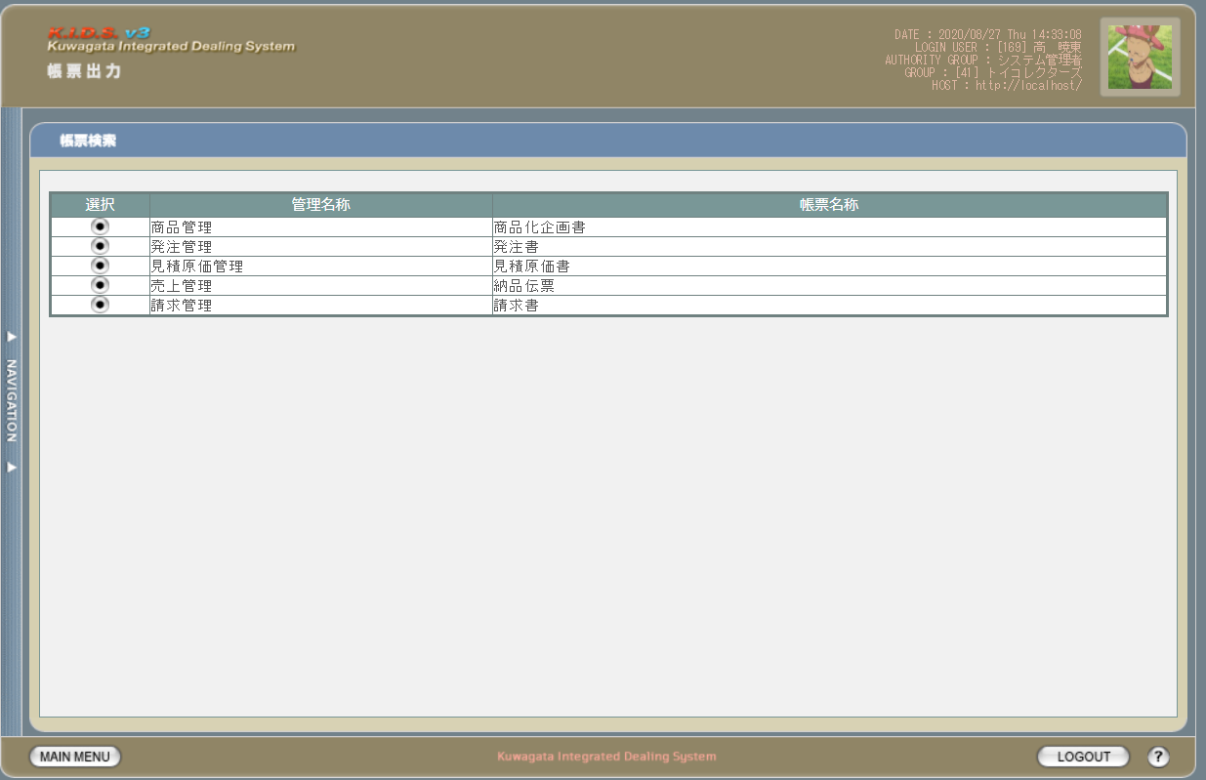

派生画面
なし

項目定義
No. | 名称 |  | 部品 |  | I/O | 必須 | 形式 |  | 桁数 | 下限 | 上限 | 初期値
1 | 遷移ボタン‗商品化企画書 |  | ボタン |  | I | - | - |  | - | - | - | 画像
2 | 遷移ボタン‗発注書 |  | ボタン |  | I | - | - |  | - | - | - | 画像
3 | 遷移ボタン‗見積原価書 |  | ボタン |  | I | - | - |  | - | - | - | 画像
4 | 遷移ボタン‗納品伝票 |  | ボタン |  | I | - | - |  | - | - | - | 画像
5 | 遷移ボタン‗請求書 |  | ボタン |  | I | - | - |  | - | - | - | 画像
6 | 管理名称‗商品管理 |  | ラベル |  | O | - | - |  | - | - | - | 固定値(商品管理)
7 | 管理名称‗発注管理 |  | ラベル |  | O | - | - |  | - | - | - | 固定値(発注管理)
8 | 管理名称‗見積原価管理 |  | ラベル |  | O | - | - |  | - | - | - | 固定値(見積原価管理)
9 | 管理名称‗売上管理 |  | ラベル |  | O | - | - |  | - | - | - | 固定値(売上管理)
10 | 管理名称‗請求管理 |  | ラベル |  | O | - | - |  | - | - | - | 固定値(請求管理)
11 | 帳票名称‗商品化企画書 |  | ラベル |  | O | - | - |  | - | - | - | 固定値(商品化企画書)
12 | 帳票名称‗発注書 |  | ラベル |  | O | - | - |  | - | - | - | 固定値(発注書)
13 | 帳票名称‗見積原価書 |  | ラベル |  | O | - | - |  | - | - | - | 固定値(見積原価書)
14 | 帳票名称‗納品伝票 |  | ラベル |  | O | - | - |  | - | - | - | 固定値(納品伝票)
15 | 帳票名称‗請求書 |  | ラベル |  | O | - | - |  | - | - | - | 固定値(請求書)

動作定義
No. | 項目 |  |  | 動作 |  |  |  | 処理
1 | 商品化企画書遷移ボタン |  |  | クリック |  |  |  | 商品化企画書検索画面(U-09-01 ※本書では扱わない)に同ウィンドウで遷移する
2 | 発注書遷移ボタン |  |  | クリック |  |  |  | 発注書検索画面(U-09-04)に同ウィンドウで遷移する
3 | 見積原価書遷移ボタン |  |  | クリック |  |  |  | 見積原価書検索画面(U-09-07)に同ウィンドウで遷移する
4 | 納品伝票遷移ボタン |  |  | クリック |  |  |  | 納品伝票検索画面(U-09-10)に同ウィンドウで遷移する
5 | 請求書遷移ボタン |  |  | クリック |  |  |  | 請求書検索画面(U-09-13)に同ウィンドウで遷移する

商品化企画書検索
画面定義
共通情報 |  |  | プロジェクト名 |  | 株式会社クワガタ様向け KID'S 受発注機能改修 |  |  |  |  |  |  |  |  | 作成者 | solcom
 |  |  | システム名 |  | Kuwagata Integrated Dealing System (KID'S) |  |  |  |  |  |  |  |  | 作成日付 | 2019-02-19
 |  |  | 工程名 |  | 基本設計 |  |  |  |  |  |  |  |  | バージョン | 0.6
 |  |  | ドキュメントID |  | KIDS0002 |  |  |  |  |  |  |  |  | 更新者
 |  |  | ドキュメント名 |  | 基本設計 画面設計書 |  |  |  |  |  |  |  |  | 更新日付
書誌情報 |  |  | 画面ID |  | U-09-01
 |  |  | 画面の名称 |  | 商品化企画書検索
 |  |  | 概要 |  | 帳票出力のため、発注書の検索を行う画面。本画面は元画面(「帳票出力メニュー」U-09-00)と同ウィンドウで遷移する。

画面レイアウト
新レイアウト

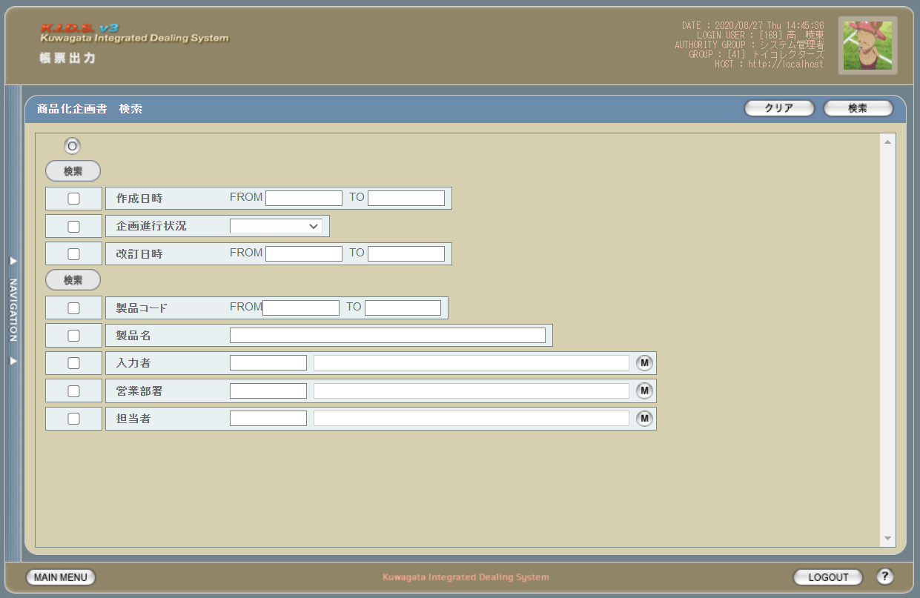

派生画面
1 | U-09-01-1 |  | 商品化企画検索（エラー） |  |  | 日付・製品コード等、入力値のフォーマットに制限がある項目においてバリデーションエラーが発生した場合に通知する画面。この画面は前画面(U-09-01)上に表示するJavaScript制御のアラートボックスである。

画面レイアウト

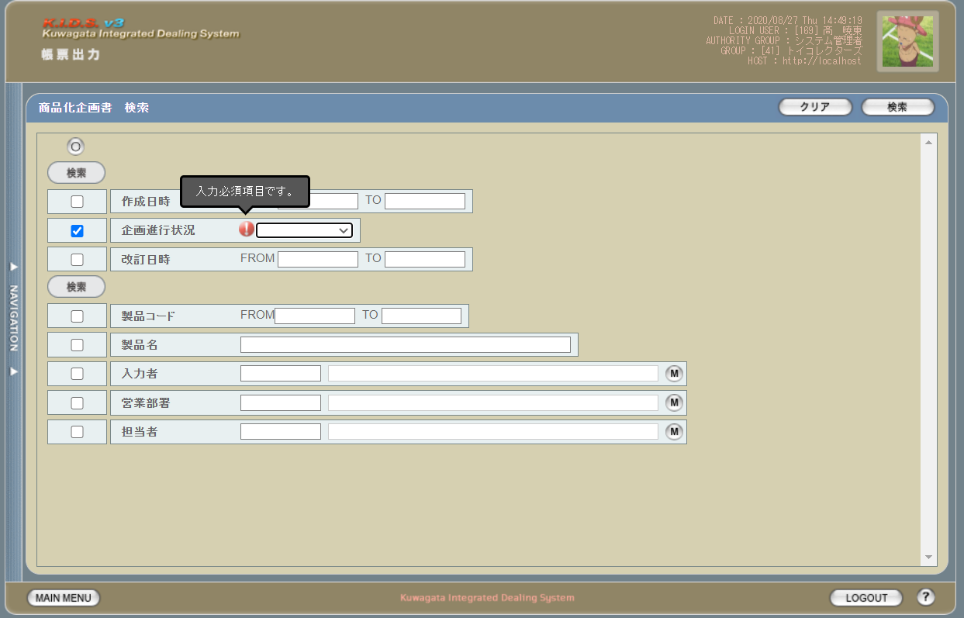

2 | U-09-01-2 |  | エラー画面 |  |  | 検索結果が多すぎる・DBアクセスエラー発生等、何らかの理由で検索が成功しなかったことを通知する画面。この画面は前画面(U-09-01)とは別ウィンドウで表示する。

画面レイアウト

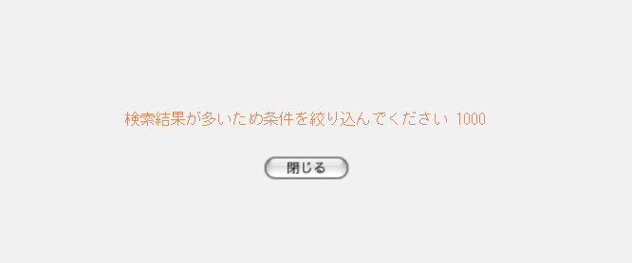

項目定義
No. | 名称 |  |  | 部品 |  |  | I/O | 必須 | 形式 |  | 桁数 | 下限 | 上限 | 初期値
U-09-01 商品化企画書検索画面
1 | クリア |  |  | ボタン |  |  | I | - | - |  | - | - | - | 固定値「クリア」
2 | 検索 |  |  | ボタン |  |  | I | - | - |  | - | - | - | 固定値「検索」
3 | 検索全項目切替 |  |  | ボタン |  |  | I | - | - |  | - | - | - | OFF
4 | 検索項目チェック |  |  | チェックボックス |  |  | I | - | - |  | - | - | - | OFF
5 | 作成日時（検索項目） |  |  | チェックボックス |  |  | I | - | - |  | - | - | - | OFF
6 | 企画進行状況（検索項目） |  |  | チェックボックス |  |  | I | - | - |  | - | - | - | OFF
7 | 改訂日時（検索項目） |  |  | チェックボックス |  |  | I | - | - |  | - | - | - | OFF
8 | 製品コード（検索項目） |  |  | チェックボックス |  |  | I | - | - |  | - | - | - | OFF
9 | 製品名（検索項目） |  |  | チェックボックス |  |  | I | - | - |  | - | - | - | OFF
10 | 入力者（検索項目） |  |  | チェックボックス |  |  | I | - | - |  | - | - | - | OFF
11 | 営業部署（検索項目） |  |  | チェックボックス |  |  | I | - | - |  | - | - | - | OFF
12 | 担当者（検索項目） |  |  | チェックボックス |  |  | I | - | - |  | - | - | - | OFF
13 | 作成日時FROM |  |  | テキストボックス |  |  | I | △ ※1 | yyyy/mm/dd |  | 4+2+2 | - | - | -
14 | 作成日時TO |  |  | テキストボックス |  |  | I | △ ※1 | yyyy/mm/dd |  | 4+2+2 | - | - | -
15 | 企画進行状況 |  |  | プルダウン |  |  | I | △ ※2 | 選択肢： m_goodsplanprogress.strgoodsplanprogressname |  | - | - | - | -
16 | 改訂日時FROM |  |  | テキストボックス |  |  | I | △ ※1 | yyyy/mm/dd |  | 4+2+2 | - | - | -
17 | 改訂日時TO |  |  | テキストボックス |  |  | I | △ ※1 | yyyy/mm/dd |  | 4+2+2 | - | - | -
18 | 製品コードFORM |  |  | テキストボックス |  |  | I | △ ※2 | 半角数字 |  | 5 | - | - | -
19 | 製品コードTO |  |  | テキストボックス |  |  | I | △ ※2 | 半角数字 |  | 5 | - | - | -
20 | 製品名 |  |  | テキストボックス |  |  | I | △ ※2 | 半角数字 |  | - | - | - | -
21 | 入力者コード |  |  | テキストボックス |  |  | I | △ ※2 | 半角英数字 |  | 3 | - | - | m_userからstruserdisplaycodeを取得
22 | 入力者名 |  |  | テキストボックス |  |  | I | △ ※2 | 直接入力不可 |  | - | - | - | m_userからstruserdisplaynameを取得
23 | 入力者検索 |  |  | ボタン |  |  | I | - | - |  | - | - | - | ボタン画像
24 | 営業部署コード |  |  | テキストボックス |  |  | I | △ ※2 | 半角英数字 |  | 2 | - | - | m_groupからstrgroupdisplaycodeを取得
25 | 営業部署名 |  |  | テキストボックス |  |  | I | △ ※2 | 直接入力不可 |  | - | - | - | m_groupからstrgroupdisplaynameを取得
26 | 部門検索ボタン |  |  | ボタン |  |  | I | - | - |  | - | - | - | ボタン画像
27 | 担当者コード |  |  | テキストボックス |  |  | I | △ ※2 | 半角英数字 |  | 3 | - | - | m_userからm_grouprelationを介してm_group.lnggroupcodeに紐づくstruserdisplaycodeを取得
28 | 担当者名 |  |  | テキストボックス |  |  | I | △ ※2 | 直接入力不可 |  | - | - | - | m_userからm_grouprelationを介してm_group.lnggroupcodeに紐づくstruserdisplaynameを取得
29 | 担当者検索ボタン |  |  | ボタン |  |  | I | - | - |  | - | - | - | ボタン画像
U-09-01-2 エラー画面
30 | 閉じる |  |  | ボタン |  |  | I | - | - |  | - | - | - | 固定値「閉じる」
 | ※1 | 該当項目の検索条件チェックがONの場合必須。ただしFROMかTOのどちらかが入力されていればOKとする。
 | ※2 | 該当項目の検索条件チェックがONの場合必須

動作定義
No. | 項目 |  |  |  |  | 動作 |  |  |  | 処理
1 | クリア |  |  |  |  | クリック |  |  |  | 入力欄をすべてクリアする
2 | 検索 |  |  |  |  | クリック |  |  |  | バリデーションチェック、検索処理
3 | 検索全項目切替 |  |  |  |  | クリック |  |  |  | 全検索項目チェックのON/OFFを一律に切り替える
4 | 検索項目チェック |  |  |  |  | 切替 |  |  |  | チェックがONの項目を検索条件に含める
5 | 入力者マスタボタン |  |  |  |  | クリック |  |  |  | 入力者検索画面(C-00-04)を表示。選択されたユーザーのコード、名称をテキストボックスに反映する。
6 | 部門マスタボタン |  |  |  |  | クリック |  |  |  | 部門マスタ検索画面(C-00-01)を表示。選択された部門のコード、名称をテキストボックスに反映する。
7 | 担当者マスタボタン |  |  |  |  | クリック |  |  |  | 担当者マスタ検索画面(C-00-02)を表示。選択された担当者のコード、名称をテキストボックスに反映する。
8 | 閉じる |  |  |  |  | クリック |  |  |  | 本画面(U-09-03-2)を閉じて前画面(U-09-03)表示状態に戻る

処理定義
No. | 処理名 |  |  |  |  | 処理内容
1 | バリデーションチェック |  |  |  |  | 1 | 検索条件チェックがONの項目が未入力の場合(※1)、下記のエラーメッセージNo.1をセットする
 |  |  |  |  |  | 2 | 登録日時FROM・登録日時TO・改訂日時FROM・改訂日時TOのいずれか1件以上が正規表現「^\d{4}\/\d{1,2}\/\d{1,2}$」に一致しない場合、下記のエラーメッセージNo.2をセットする

 |  |  |  |  |  | 3 | 登録日時FROM・登録日時TO・改訂日時FROM・改訂日時TOのいずれか1件以上が存在しない日付(2/31等)の場合、下記のエラーメッセージNo.3をセットする

 |  |  |  |  |  | 4 | 登録日時FROMが登録日時TOよりも未来の日付である場合、または改訂日時FROMが改訂日時TOよりも未来の日付である場合、下記のエラーメッセージNo.4をセットする

 |  |  |  |  |  | 5 | 登録日時FROMが現在の日付よりも未来である場合、下記のエラーメッセージNo.5をセットする
 |  |  |  |  |  | 6 | エラーメッセージがセットされている場合、エラーダイアログ(U-09-01-1)を表示する
2 | 検索処理 |  |  |  |  | 1 | DBアクセスエラー等何らかの理由で検索処理に失敗した場合、下記のエラーメッセージNo.6をセットする
 |  |  |  |  |  | 2 | 検索結果件数が1000件を超える場合、下記のエラーメッセージNo.7をセットする
 |  |  |  |  |  | 3 | エラーメッセージがセットされている場合、エラー画面(U-09-01-2)を別ウィンドウで開く
 | ※1 | 登録日時・改訂日時の検索条件チェックがONの場合、FROMかTOのどちらかが入力してあれば可。

エラーメッセージ
No. | エラー内容 |  |  |  |  |  |  |  |  | エラーメッセージ ※
1 | バリデーションチェックNo.1でエラー発生 |  |  |  |  |  |  |  |  | 〇〇が入力されていません
2 | バリデーションチェックNo.2でエラー発生 |  |  |  |  |  |  |  |  | 〇〇の年月日を正しく指定してください
3 | バリデーションチェックNo.3でエラー発生 |  |  |  |  |  |  |  |  | 〇〇に存在しない日付が指定されました
4 | バリデーションチェックNo.4でエラー発生 |  |  |  |  |  |  |  |  | 〇〇FROMに〇〇TOより未来の日付が指定されました
5 | バリデーションチェックNo.5でエラー発生 |  |  |  |  |  |  |  |  | 登録日時FROMに未来の日付が指定されました
6 | 検索処理に失敗した場合 |  |  |  |  |  |  |  |  | 発注書データの検索に失敗しました
7 | 検索結果件数が1000件を超える場合 |  |  |  |  |  |  |  |  | 検索結果が多いため条件を絞り込んでください 1000
 | ※ | 「〇〇」にはエラーが発生した箇所(「登録日FROM」「製品コード」等)が入る

商品化企画書一覧
画面定義
共通情報 |  | プロジェクト名 |  |  | 株式会社クワガタ様向け KID'S 受発注機能改修 |  |  |  |  |  |  |  |  | 作成者 | solcom
 |  | システム名 |  |  | Kuwagata Integrated Dealing System (KID'S) |  |  |  |  |  |  |  |  | 作成日付 | 2019-02-19
 |  | 工程名 |  |  | 基本設計 |  |  |  |  |  |  |  |  | バージョン | 0.6
 |  | ドキュメントID |  |  | KIDS0002 |  |  |  |  |  |  |  |  | 更新者
 |  | ドキュメント名 |  |  | 基本設計 画面設計書 |  |  |  |  |  |  |  |  | 更新日付
書誌情報 |  | 画面ID |  |  | U-09-02
 |  | 画面の名称 |  |  | 商品化企画書一覧
 |  | 概要 |  |  | 帳票出力のため、商品化企画書の検索結果一覧を表示する画面。この画面は前画面(「商品化企画書検索」U-09-01)とは別ウィンドウで表示する。

画面レイアウト
新レイアウト

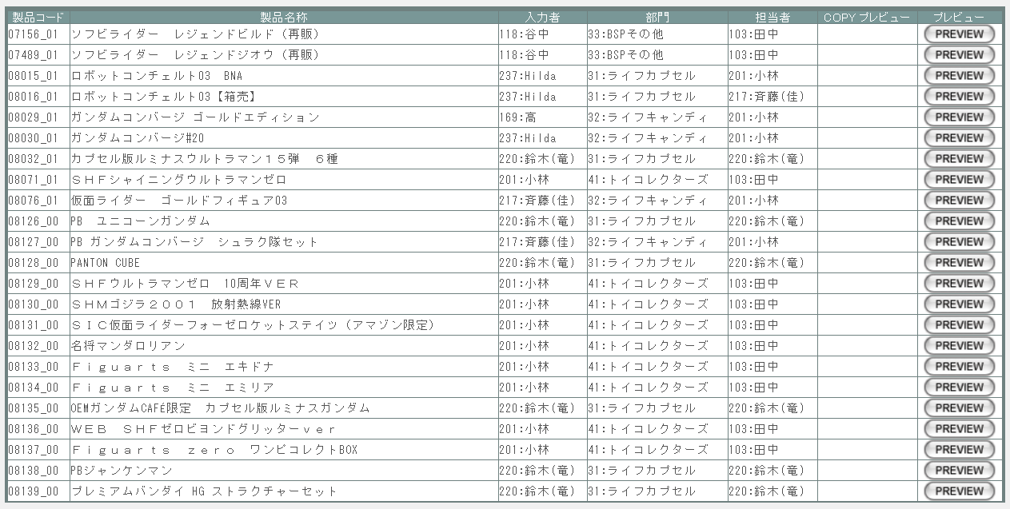

派生画面
1 | U-09-03 |  | 発注書プレビュー |  |  |  | 発注書のプレビューを表示する。ここから印刷が可能。この画面は前画面(U-09-02)とは別ウィンドウで表示する。

画面レイアウト

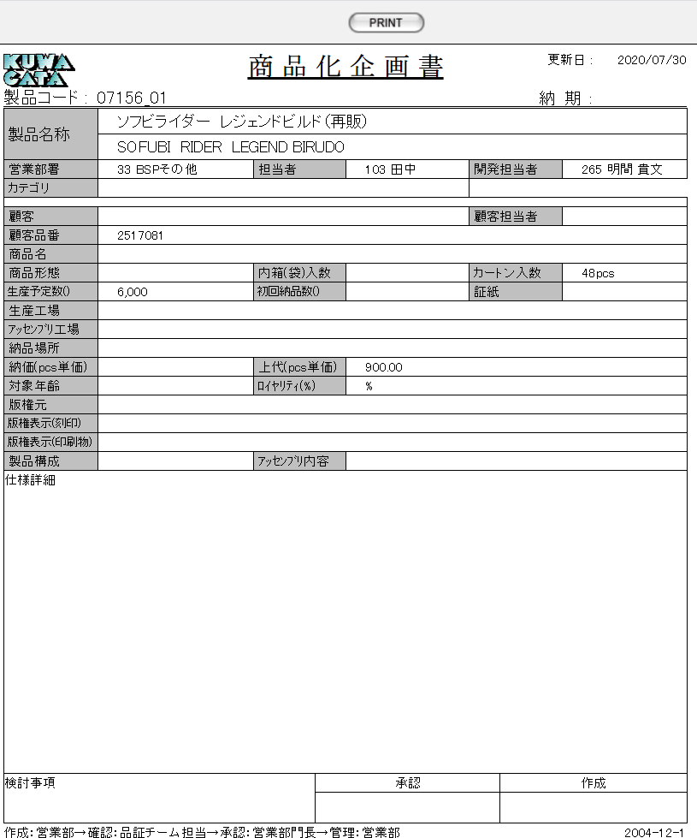

項目定義
No. | 名称 |  |  | 部品 |  |  | I/O | 必須 | 形式 |  | 桁数 | 下限 | 上限 | 初期値
U-09-02 帳票出力商品化企画書一覧画面
1 | 製品コード |  |  | ラベル |  |  | O | - | xxxxx_rr |  | 5+2 | - | - | m_product.strproductcode + "_" + m_product.strrevisecode
2 | 製品名称 |  |  | ラベル |  |  | O | - | - |  | 3 | - | - | m_product.strproductname
3 | 入力者 |  |  | ラベル |  |  | O | - | code:name |  | - | - | - | m_product.lngInputUserCodeからm_user.struserdisplaycodeとm_user.struserdisplaynameを取得
4 | 部門 |  |  | ラベル |  |  | O | - | code:name |  | 4 | - | - | m_product.lnginchargegroupcodeでm_group.strgroupdisplaycodeとm_group.strgroupdisplaynameを取得
5 | 担当者 |  |  | ラベル |  |  | O | - | code:name |  | - | - | - | m_product.lnginchargeusercodeからm_user.struserdisplaycodeとm_user.struserdisplaynameを取得
6 | COPY |  |  | ボタン |  |  | I | - | - |  | - | - | - | m_product.lngprintcount > 0の場合のみ画像を表示
7 | PREVIEW |  |  | ボタン |  |  | I | - | - |  | - | - | - | 固定値「PREVIEW」
8 | PRINT |  |  | ボタン |  |  | I | - | - |  | - | - | - | 固定値「PRINT」
U-09-03 帳票出力商品化企画書プレビュー画面
9 | 更新日 |  |  | ラベル |  |  | O | - | YYYY/MM/DD |  | 3 | - | - | m_product.dtmupdatedate
10 | 製品コード |  |  | ラベル |  |  | O | - | - |  | - | - | - | m_product.strproductcode + "_" + m_product.strrevisecode
11 | 納期 |  |  | ラベル |  |  | O | - | YYYY/MM/DD |  | - | - | - | m_product.dtmdeliverylimitdate
12 | 製品名称 |  |  | ラベル |  |  | O | - | - |  | - | - | - | m_product.strproductname
13 | 製品名称（英語） |  |  | ラベル |  |  | O | - | - |  | - | - | - | m_product.strproductenglishname
14 | 営業部署 |  |  | ラベル |  |  | O | - | code name |  | 4 | - | - | m_product.lnginchargegroupcodeでm_group.strgroupdisplaycodeとm_group.strgroupdisplaynameを取得
15 | 担当者 |  |  | ラベル |  |  | O | - | code name |  | - | - | - | m_product.lnginchargeusercodeからm_user.struserdisplaycodeとm_user.struserdisplaynameを取得
16 | 開発担当者 |  |  | ラベル |  |  | O | - | code name |  | - | - | - | m_product.lngdevelopusercodeからm_user.struserdisplaycodeとm_user.struserdisplaynameを取得
17 | カテゴリ |  |  | ラベル |  |  | O | - | - |  | - | - | - | m_product.strcategoryname
18 | 顧客 |  |  | ラベル |  |  | O | - | - |  | - | - | - | m_product.lngcustomercompanycodeで取得したm_company.strcompanydisplaycodeと m_company.strcompanydisplayname
19 | 顧客担当者 |  |  | ラベル |  |  | O | - | - |  | - | - | - | m_product.strcustomerusername
20 | 顧客品番 |  |  | ラベル |  |  | O | - | - |  | - | - | - | m_product.strgoodscode
21 | 商品名 |  |  | ラベル |  |  | O | - | - |  | - | - | - | m_product.strgoodsname
22 | 商品形態 |  |  | ラベル |  |  | O | - | - |  | - | - | - | m_product.lngproductformcodeで取得したm_productform.strproductformname
23 | 内箱（袋）入数 |  |  | ラベル |  |  | O | - | - |  | - | - | - | m_product.lngboxquantity
24 | カートン入数 |  |  | ラベル |  |  | O | - | - |  | - | - | - | m_product.lngcartonquantity
25 | 生産予定数ヘッダ部の() |  |  | ラベル |  |  | O | - | - |  | - | - | - | m_product.lngproductionunitcodeで取得したproductionunit.strproductunitname
25 | 生産予定数 |  |  | ラベル |  |  | O | - | - |  | - | - | - | m_product.lngproductionquantity
26 | 初回納品数ヘッダ部の() |  |  | ラベル |  |  | O | - | - |  | - | - | - | m_product.lngfirstdeliveryunitcodeで取得したproductionunit.strproductunitname
26 | 初回納品数 |  |  | ラベル |  |  | O | - | - |  | - | - | - | m_product.lngfirstdeliveryquantity
27 | 証紙 |  |  | ラベル |  |  | O | - | - |  | - | - | - | m_product.lngcertificateclasscodeで取得したm_certificateclass.strcertificateclassname
28 | 生産工場 |  |  | ラベル |  |  | O | - | - |  | - | - | - | m_product.lngfactorycodeで取得したm_company.strcompanydisplaycodeと m_company.strcompanydisplayname
29 | アッセンブリ工場 |  |  | ラベル |  |  | O | - | - |  | - | - | - | m_product.lngassemblyfactorycodeで取得したm_company.strcompanydisplaycodeと m_company.strcompanydisplayname
30 | 納品場所 |  |  | ラベル |  |  | O | - | - |  | - | - | - | m_product.lngdeliveryplacecodeで取得したm_company.strcompanydisplaycodeと m_company.strcompanydisplayname
31 | 納価（pcs単価） |  |  | ラベル |  |  | O | - | - |  | - | - | - | m_product.curproductprice
32 | 上代（pcs単価） |  |  | ラベル |  |  | O | - | - |  | - | - | - | m_product.curretailprice
33 | 対象年齢 |  |  | ラベル |  |  | O | - | - |  | - | - | - | m_product.lngtargetagecodeで取得したm_targetage.strtargetagename
34 | ロイヤリティ（%） |  |  | ラベル |  |  | O | - | - |  | - | - | - | m_product.lngroyalty
35 | 版権元 |  |  | ラベル |  |  | O | - | - |  | - | - | - | m_product.lngcopyrightcodeで取得したm_copyright.strcopyrightname
36 | 版権表示(刻印) |  |  | ラベル |  |  | O | - | - |  | - | - | - | m_product.strcopyrightdisplaystamp
37 | 版権表示(印刷物) |  |  | ラベル |  |  | O | - | - |  | - | - | - | m_product.strcopyrightdisplayprint
38 | 製品構成 |  |  | ラベル |  |  | O | - | - |  | - | - | - | m_product.strproductenglishname
39 | アッセンブリ内容 |  |  | ラベル |  |  | O | - | - |  | - | - | - | m_product.strproductcomposition
40 | 仕様詳細 |  |  | ラベル |  |  | O | - | - |  | - | - | - | m_product.strspecificationdetails

動作定義
No. | 項目 |  |  |  | 動作 |  |  |  |  | 処理
1 | PREVIEW |  |  |  | クリック |  |  |  |  | 処理定義「データ取得」
2 | COPY |  |  |  | クリック |  |  |  |  | 処理定義「データ取得」
3 | PRINT |  |  |  | クリック |  |  |  |  | プレビュー表示中の商品化企画書を印刷、印刷回数(m_produdct.lngprintcount)を+1して更新する

処理定義
No. | 処理名 |  |  |  |  | 処理内容
1 | データ取得 |  |  |  |  | 1 | 押下されたPREVIEWボタンに該当画面上の製品番号で取得したm_productデータを商品化企画書プレビュー画面(U-09-03)に表示し、別ウィンドウで開く。

発注書検索
画面定義
共通情報 |  |  | プロジェクト名 |  | 株式会社クワガタ様向け KID'S 受発注機能改修 |  |  |  |  |  |  |  |  | 作成者 | solcom
 |  |  | システム名 |  | Kuwagata Integrated Dealing System (KID'S) |  |  |  |  |  |  |  |  | 作成日付 | 2019-02-19
 |  |  | 工程名 |  | 基本設計 |  |  |  |  |  |  |  |  | バージョン | 0.6
 |  |  | ドキュメントID |  | KIDS0002 |  |  |  |  |  |  |  |  | 更新者
 |  |  | ドキュメント名 |  | 基本設計 画面設計書 |  |  |  |  |  |  |  |  | 更新日付
書誌情報 |  |  | 画面ID |  | U-09-03
 |  |  | 画面の名称 |  | 発注書検索
 |  |  | 概要 |  | 帳票出力のため、発注書の検索を行う画面。本画面は元画面(「帳票出力メニュー」U-09-00)と同ウィンドウで遷移する。

画面レイアウト
新レイアウト

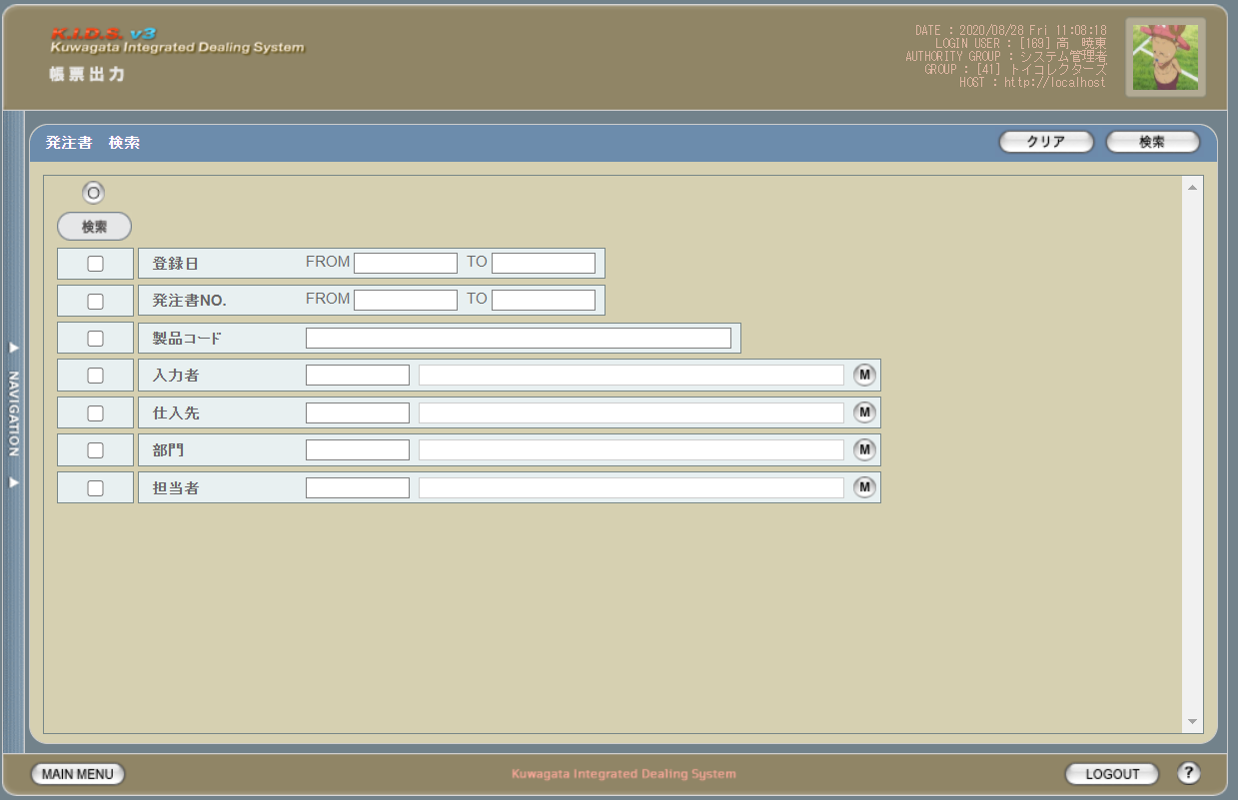

派生画面
1 | U-09-04-1 |  | 発注書検索（エラー） |  |  | 日付・製品コード等、入力値のフォーマットに制限がある項目においてバリデーションエラーが発生した場合に通知する画面。この画面は前画面(U-09-04)上に表示するJavaScript制御のアラートボックスである。

画面レイアウト

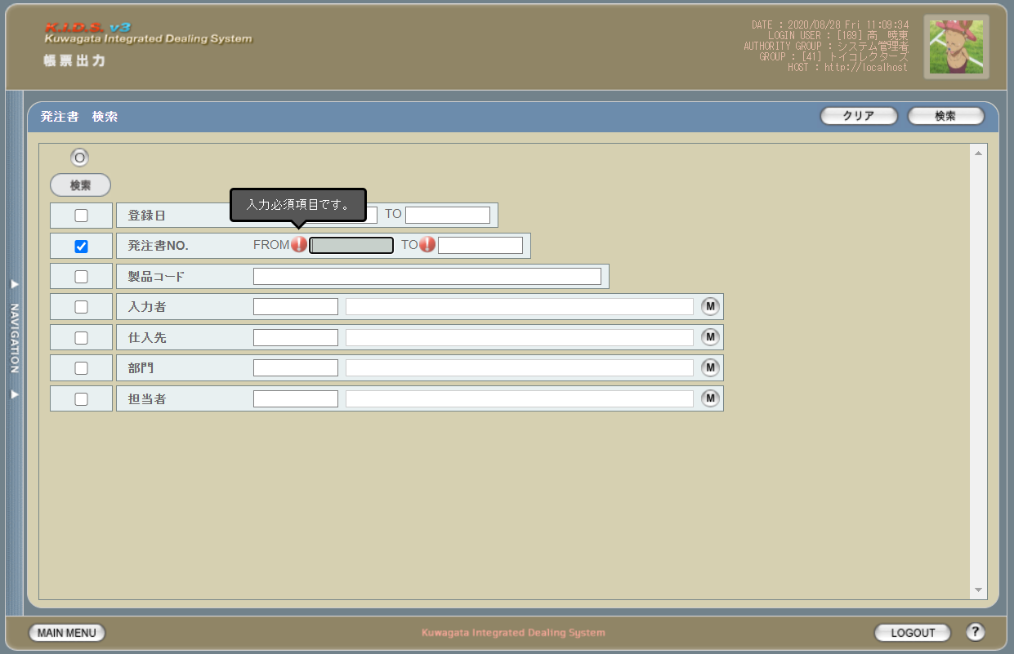

2 | U-09-04-2 |  | エラー画面 |  |  | 検索結果が多すぎる・DBアクセスエラー発生等、何らかの理由で検索が成功しなかったことを通知する画面。この画面は前画面(U-09-04)とは別ウィンドウで表示する。

画面レイアウト

項目定義
No. | 名称 |  |  | 部品 |  |  | I/O | 必須 | 形式 |  | 桁数 | 下限 | 上限 | 初期値
1 | クリア |  |  | ボタン |  |  | I | - | - |  | - | - | - | 固定値「クリア」
2 | 検索 |  |  | ボタン |  |  | I | - | - |  | - | - | - | 固定値「検索」
3 | 検索全項目切替 |  |  | ボタン |  |  | I | - | - |  | - | - | - | OFF
4 | 検索項目チェック |  |  | チェックボックス |  |  | I | - | - |  | - | - | - | OFF
5 | 登録日（検索項目） |  |  | チェックボックス |  |  | I | - | - |  | - | - | - | OFF
6 | 発注書NO.（検索項目） |  |  | チェックボックス |  |  | I | - | - |  | - | - | - | OFF
7 | 製品コード（検索項目） |  |  | チェックボックス |  |  | I | - | - |  | - | - | - | OFF
8 | 入力者（検索項目） |  |  | チェックボックス |  |  | I | - | - |  | - | - | - | OFF
9 | 仕入先（検索項目） |  |  | チェックボックス |  |  | I | - | - |  | - | - | - | OFF
10 | 部門（検索項目） |  |  | チェックボックス |  |  | I | - | - |  | - | - | - | OFF
11 | 担当者（検索項目） |  |  | チェックボックス |  |  | I | - | - |  | - | - | - | OFF
12 | 登録日FROM |  |  | テキストボックス |  |  | I | △ ※1 | yyyy/mm/dd |  | 4+2+2 | - | - | -
13 | 登録日TO |  |  | テキストボックス |  |  | I | △ ※1 | yyyy/mm/dd |  | 4+2+2 | - | - | -
14 | 発注書ＮＯ. |  |  | テキストボックス |  |  | I | △ ※2 | ※3 |  | 8(+2) | - | - | -
15 | 製品コード |  |  | テキストボックス |  |  | I | △ ※2 | 半角数字と「_」のみ 複数指定の場合「,」「-」も許可 xxxxx(_rr) ※4 |  | 5(+2) | - | - | -

16 | 入力者コード |  |  | テキストボックス |  |  | I | △ ※2 | 半角英数字 |  | 3 | - | - | m_userからstruserdisplaycodeを取得
17 | 入力者名 |  |  | テキストボックス |  |  | I | △ ※2 | 直接入力不可 |  | - | - | - | m_userからstruserdisplaynameを取得
18 | 入力者検索 |  |  | ボタン |  |  | I | - | - |  | - | - | - | ボタン画像
19 | 仕入先コード |  |  | テキストボックス |  |  | I | △ ※2 | 半角英数字 |  | 4 |  |  | m_companyからstrcompanydisplaycodeを取得
20 | 仕入先名 |  |  | テキストボックス |  |  | I | △ ※2 | 直接入力不可 |  | - |  |  | m_companyからstrcompanydisplaynameを取得
21 | 仕入先検索 |  |  | ボタン |  |  | I | - | - |  | - | - | - | ボタン画像
22 | 部門コード |  |  | テキストボックス |  |  | I | △ ※2 | 半角英数字 |  | 2 | - | - | m_groupからstrgroupdisplaycodeを取得
23 | 部門名 |  |  | テキストボックス |  |  | I | △ ※2 | 直接入力不可 |  | - | - | - | m_groupからstrgroupdisplaynameを取得
24 | 部門検索ボタン |  |  | ボタン |  |  | I | - | - |  | - | - | - | ボタン画像
25 | 担当者コード |  |  | テキストボックス |  |  | I | △ ※2 | 半角英数字 |  | 3 | - | - | m_userからm_grouprelationを介してm_group.lnggroupcodeに紐づくstruserdisplaycodeを取得
26 | 担当者名 |  |  | テキストボックス |  |  | I | △ ※2 | 直接入力不可 |  | - | - | - | m_userからm_grouprelationを介してm_group.lnggroupcodeに紐づくstruserdisplaynameを取得
27 | 担当者検索ボタン |  |  | ボタン |  |  | I | - | - |  | - | - | - | ボタン画像
U-09-01-2 エラー画面
28 | 閉じる |  |  | ボタン |  |  | I | - | - |  | - | - | - | 固定値「閉じる」
 | ※1 | 該当項目の検索条件チェックがONの場合必須。ただしFROMかTOのどちらかが入力されていればOKとする。
 | ※2 | 該当項目の検索条件チェックがONの場合必須
 | ※3 | 規定フォーマットはyymmxxxx(_nn)。_nnの部分は該当データのリビジョン番号(ゼロパディングあり2桁)で省略可。xxxxは1ヶ月ごとの通し番号。
 | ※4 | フォーマットはxxxxx(製品コード)+_rr(該当製品の再販コード)。「_rr」部分は省略可。

動作定義
No. | 項目 |  |  |  |  | 動作 |  |  |  | 処理
1 | クリア |  |  |  |  | クリック |  |  |  | 入力欄をすべてクリアする
2 | 検索 |  |  |  |  | クリック |  |  |  | バリデーションチェック、検索処理
3 | 検索全項目切替 |  |  |  |  | クリック |  |  |  | 全検索項目チェックのON/OFFを一律に切り替える
4 | 検索項目チェック |  |  |  |  | 切替 |  |  |  | チェックがONの項目を検索条件に含める
5 | 入力者マスタボタン |  |  |  |  | クリック |  |  |  | 入力者検索画面(C-00-04)を表示。選択されたユーザーのコード、名称をテキストボックスに反映する。
6 | 仕入先マスタボタン |  |  |  |  | クリック |  |  |  | 仕入先検索画面(C-00-09)を表示。選択された仕入先のコード、名称をテキストボックスに反映する。
7 | 部門マスタボタン |  |  |  |  | クリック |  |  |  | 部門マスタ検索画面(C-00-01)を表示。選択された部門のコード、名称をテキストボックスに反映する。
8 | 担当者マスタボタン |  |  |  |  | クリック |  |  |  | 担当者マスタ検索画面(C-00-02)を表示。選択された担当者のコード、名称をテキストボックスに反映する。
9 | 閉じる |  |  |  |  | クリック |  |  |  | 本画面(U-09-03-2)を閉じて前画面(U-09-03)表示状態に戻る

処理定義
No. | 処理名 |  |  |  |  | 処理内容
1 | バリデーションチェック |  |  |  |  | 1 | 検索条件チェックがONの項目が未入力の場合(※1)、下記のエラーメッセージNo.1をセットする
 |  |  |  |  |  | 2 | 登録日FROM・登録日TOのいずれか1件以上が正規表現「^\d{4}\/\d{1,2}\/\d{1,2}$」に一致しない場合、下記のエラーメッセージNo.2をセットする

 |  |  |  |  |  | 3 | 登録日FROM・登録日TOのいずれか1件以上が存在しない日付(2/31等)の場合、下記のエラーメッセージNo.3をセットする

 |  |  |  |  |  | 4 | 登録日FROMが登録日TOよりも未来の日付である場合、下記のエラーメッセージNo.4をセットする
 |  |  |  |  |  | 5 | 登録日FROMが現在の日付よりも未来である場合、下記のエラーメッセージNo.5をセットする
 |  |  |  |  |  | 6 | 発注書ＮＯ.(範囲指定・複数指定の場合は1件ずつチェックを行う)が正規表現「^\d{8}(_\d{2})?$」に一致しない場合、下記のエラーメッセージNo.6をセットする

 |  |  |  |  |  | 7 | 製品コード(範囲指定・複数指定の場合は1件ずつチェックを行う)が正規表現「^\d{5}(_\d{2})?$」に一致しない場合、下記のエラーメッセージNo.6をセットする

 |  |  |  |  |  | 8 | エラーメッセージがセットされている場合、エラーダイアログ(U-09-04-1)を表示する
2 | 検索処理 |  |  |  |  | 1 | 製品コードが複数指定もしくは範囲指定された場合はOR、BETWEEN等を使用して対応する。
 |  |  |  |  |  | 2 | DBアクセスエラー等何らかの理由で検索処理に失敗した場合、下記のエラーメッセージNo.7をセットする
 |  |  |  |  |  | 3 | 検索結果件数が1000件を超える場合、下記のエラーメッセージNo.8をセットする
 |  |  |  |  |  | 4 | エラーメッセージがセットされている場合、エラー画面(U-09-04-2)を別ウィンドウで開く
 | ※1 | 登録日・仕入日の検索条件チェックがONの場合、FROMかTOのどちらかが入力してあれば可。

エラーメッセージ
No. | エラー内容 |  |  |  |  |  |  |  |  | エラーメッセージ ※
1 | バリデーションチェックNo.1でエラー発生 |  |  |  |  |  |  |  |  | 〇〇が入力されていません
2 | バリデーションチェックNo.2でエラー発生 |  |  |  |  |  |  |  |  | 〇〇の年月日を正しく指定してください
3 | バリデーションチェックNo.3でエラー発生 |  |  |  |  |  |  |  |  | 〇〇に存在しない日付が指定されました
4 | バリデーションチェックNo.4でエラー発生 |  |  |  |  |  |  |  |  | 〇〇FROMに〇〇TOより未来の日付が指定されました
5 | バリデーションチェックNo.5でエラー発生 |  |  |  |  |  |  |  |  | 登録日FROMに未来の日付が指定されました
6 | バリデーションチェックNo.6・7でエラー発生 |  |  |  |  |  |  |  |  | 〇〇の書式に誤りがあります
7 | 検索処理に失敗した場合 |  |  |  |  |  |  |  |  | 発注書データの検索に失敗しました
8 | 検索結果件数が1000件を超える場合 |  |  |  |  |  |  |  |  | 検索結果が多いため条件を絞り込んでください 1000
 | ※ | 「〇〇」にはエラーが発生した箇所(「登録日FROM」「製品コード」等)が入る

発注書一覧
画面定義
共通情報 |  | プロジェクト名 |  |  | 株式会社クワガタ様向け KID'S 受発注機能改修 |  |  |  |  |  |  |  |  | 作成者 | solcom
 |  | システム名 |  |  | Kuwagata Integrated Dealing System (KID'S) |  |  |  |  |  |  |  |  | 作成日付 | 2019-02-19
 |  | 工程名 |  |  | 基本設計 |  |  |  |  |  |  |  |  | バージョン | 0.6
 |  | ドキュメントID |  |  | KIDS0002 |  |  |  |  |  |  |  |  | 更新者
 |  | ドキュメント名 |  |  | 基本設計 画面設計書 |  |  |  |  |  |  |  |  | 更新日付
書誌情報 |  | 画面ID |  |  | U-09-05
 |  | 画面の名称 |  |  | 帳票出力発注書一覧画面
 |  | 概要 |  |  | 帳票出力のため、発注書の検索結果一覧を表示する画面。この画面は前画面(「発注書検索」U-09-03)とは別ウィンドウで表示する。

画面レイアウト
新レイアウト

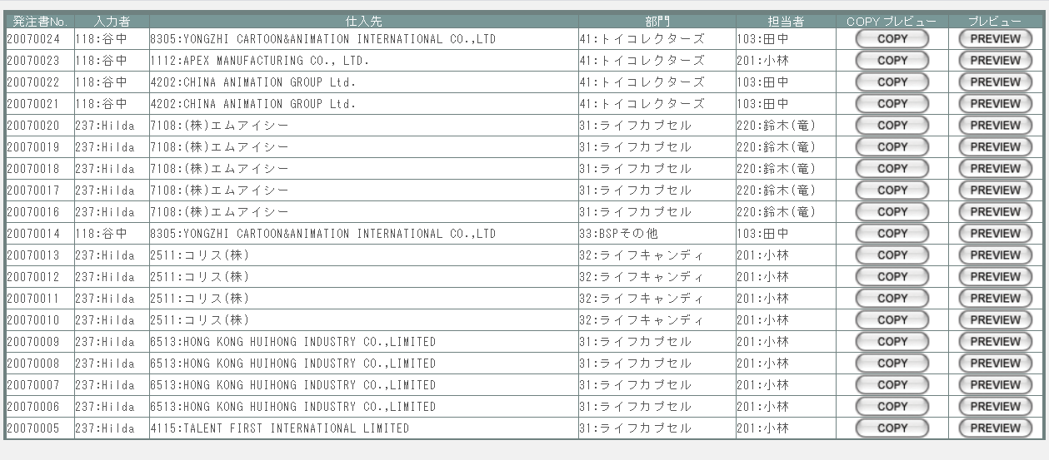

派生画面
1 | U-09-06 |  | 発注書プレビュー |  |  |  | 発注書のプレビューを表示する。ここから印刷が可能。この画面は前画面(U-09-05)とは別ウィンドウで表示する。

画面レイアウト
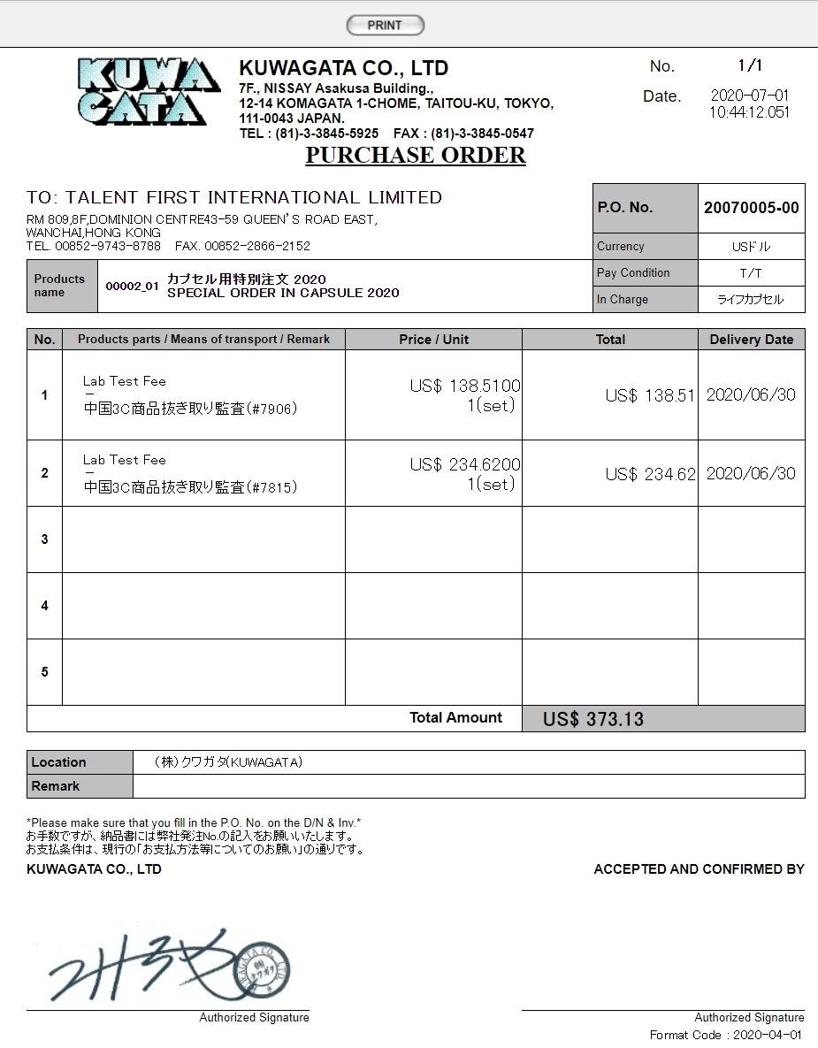

項目定義
No. | 名称 |  |  | 部品 |  |  | I/O | 必須 | 形式 |  | 桁数 | 下限 | 上限 | 初期値
1 | 発注書No. |  |  | ラベル |  |  | O | - | - |  | 8+2 | - | - | m_purchaseorder.strordercode
2 | 入力者 |  |  | ラベル |  |  | O | - | - |  | 3 | - | - | m_purchaseorder.lnginsertusercodeからm_user.struserdisplaycodeとm_user.struserdisplaynameを取得
4 | 仕入先 |  |  | ラベル |  |  | O | - | - |  | 4 | - | - | m_purchaseorder.lngcustomercodeからm_company.strcompanydisplaycodeとm_company.strcompanydisplaynameを取得
6 | 部門 |  |  | ラベル |  |  | O | - | - |  | 2 | - | - | m_purchaseorder.lnggroupcodeでm_group.strgroupdisplaycodeとm_group.strgroupdisplaynameを取得
8 | 担当者 |  |  | ラベル |  |  | O | - | - |  | 3 | - | - | m_purchaseorder.lngusercodeからm_user.struserdisplaycodeとm_user.struserdisplaynameを取得
10 | COPY |  |  | ボタン |  |  | I | - | - |  | - | - | - | m_purchaseorder.lngprintcount > 0の場合のみ画像を表示
11 | PREVIEW |  |  | ボタン |  |  | I | - | - |  | - | - | - | 固定値「PREVIEW」
12 | PRINT |  |  | ボタン |  |  | I | - | - |  | - | - | - | 固定値「PRINT」

動作定義
No. | 項目 |  |  |  |  | 動作 |  |  |  | 処理
1 | PREVIEW |  |  |  |  | クリック |  |  |  | 処理定義「データ取得」
2 | COPY |  |  |  |  | クリック |  |  |  | 処理定義「データ取得」、プレビュー中に赤で文字列「COPY」をオーバーレイ表示する。
3 | PRINT |  |  |  |  | クリック |  |  |  | プレビュー表示中の発注書を印刷、印刷回数(m_purchaseorder.lngprintcount)を+1して更新する

処理定義
No. | 処理名 |  |  |  |  | 処理内容
1 | データ取得 |  |  |  |  | 1 | 押下されたPREVIEWボタンに該当画面上の発注書番号で取得したm_purchaseorder、t_purchaseorderdetailデータを発注書プレビュー画面(U-09-06)に表示し、別ウィンドウで開く 表示内容はシート「帳票・DB項目対比表(発注書)」参照。

見積原価書検索
画面定義
共通情報 |  |  | プロジェクト名 |  | 株式会社クワガタ様向け KID'S 受発注機能改修 |  |  |  |  |  |  |  |  | 作成者 | solcom
 |  |  | システム名 |  | Kuwagata Integrated Dealing System (KID'S) |  |  |  |  |  |  |  |  | 作成日付 | 2019-02-19
 |  |  | 工程名 |  | 基本設計 |  |  |  |  |  |  |  |  | バージョン | 0.6
 |  |  | ドキュメントID |  | KIDS0002 |  |  |  |  |  |  |  |  | 更新者
 |  |  | ドキュメント名 |  | 基本設計 画面設計書 |  |  |  |  |  |  |  |  | 更新日付
書誌情報 |  |  | 画面ID |  | U-09-07
 |  |  | 画面の名称 |  | 見積原価書検索
 |  |  | 概要 |  | 帳票出力のため、見積原価計算書の検索を行う画面。本画面は元画面(「帳票出力メニュー」U-09-00)と同ウィンドウで遷移する。

画面レイアウト
新レイアウト

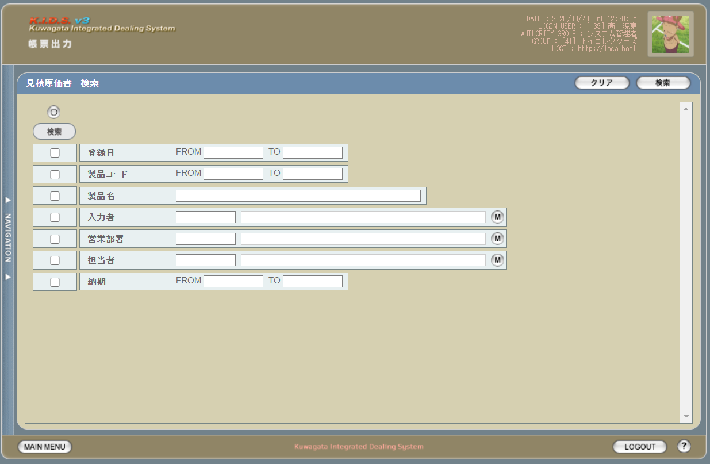

派生画面
1 | U-09-07-1 |  | 見積原価書検索（エラー） |  |  | 日付・製品コード等、入力値のフォーマットに制限がある項目においてバリデーションエラーが発生した場合に通知する画面。この画面は前画面(U-09-07)上に表示するJavaScript制御のアラートボックスである。

画面レイアウト
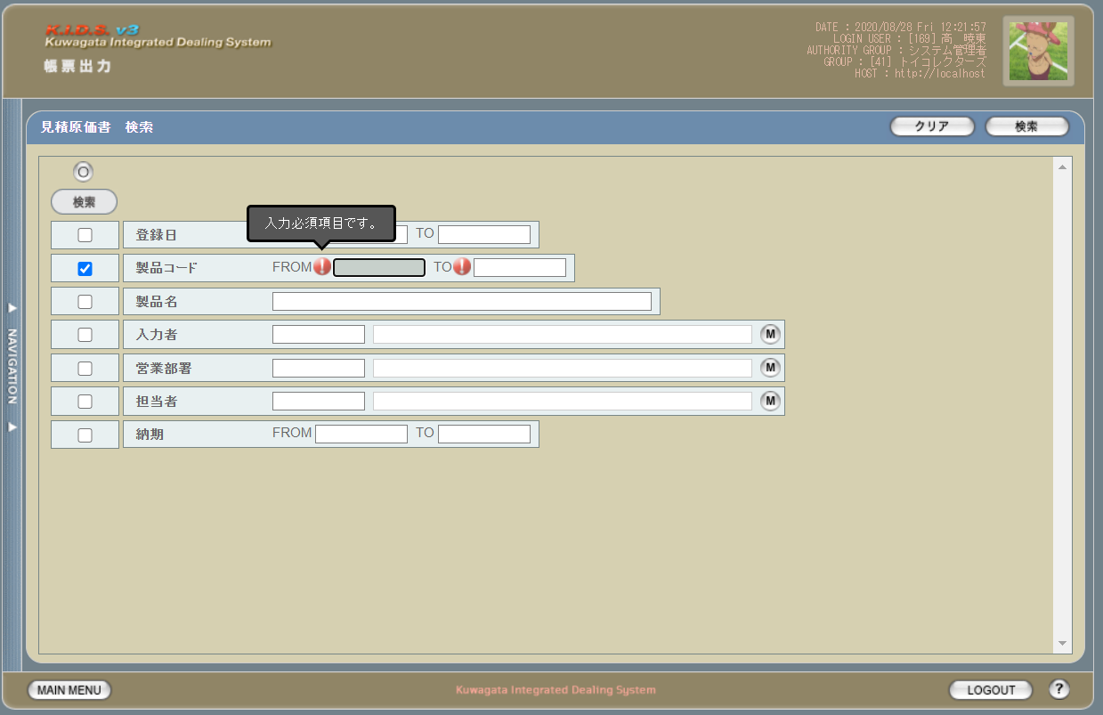

2 | U-09-07-2 |  | エラー画面 |  |  | 検索結果が多すぎる・DBアクセスエラー発生等、何らかの理由で検索が成功しなかったことを通知する画面。この画面は前画面(U-09-07)とは別ウィンドウで表示する。

画面レイアウト

項目定義
No. | 名称 |  |  | 部品 |  |  | I/O | 必須 | 形式 |  | 桁数 | 下限 | 上限 | 初期値
1 | クリア |  |  | ボタン |  |  | I | - | - |  | - | - | - | 固定値「クリア」
2 | 検索 |  |  | ボタン |  |  | I | - | - |  | - | - | - | 固定値「検索」
3 | 検索全項目切替 |  |  | ボタン |  |  | I | - | - |  | - | - | - | OFF
4 | 登録日（検索項目） |  |  | チェックボックス |  |  | I | - | - |  | - | - | - | OFF
5 | 製品コード（検索項目） |  |  | チェックボックス |  |  | I | - | - |  | - | - | - | OFF
6 | 製品名（検索項目） |  |  | チェックボックス |  |  | I | - | - |  | - | - | - | OFF
7 | 入力者（検索項目） |  |  | チェックボックス |  |  | I | - | - |  | - | - | - | OFF
8 | 部門（検索項目） |  |  | チェックボックス |  |  | I | - | - |  | - | - | - | OFF
9 | 担当者（検索項目） |  |  | チェックボックス |  |  | I | - | - |  | - | - | - | OFF
10 | 納期（検索項目） |  |  | チェックボックス |  |  | I | - | - |  | - | - | - | OFF
11 | 登録日FROM |  |  | テキストボックス |  |  | I | △ ※1 | yyyy/mm/dd |  | 4+2+2 | - | - | -
12 | 登録日TO |  |  | テキストボックス |  |  | I | △ ※1 | yyyy/mm/dd |  | 4+2+2 | - | - | -
13 | 製品コードFROM |  |  | テキストボックス |  |  | I | △ ※1 | 半角数字 |  | 5 | - | - | -
14 | 製品コードTO |  |  | テキストボックス |  |  | I | △ ※1 | 半角数字 |  | 5 | - | - | -
15 | 製品名 |  |  | テキストボックス |  |  | I | △ ※2 | - |  | - | - | - | -
16 | 入力者コード |  |  | テキストボックス |  |  | I | △ ※2 | 半角英数字 |  | 3 | - | - | m_userからstruserdisplaycodeを取得
17 | 入力者名 |  |  | テキストボックス |  |  | I | △ ※2 | 直接入力不可 |  | - | - | - | m_userからstruserdisplaynameを取得
18 | 入力者検索ボタン |  |  | ボタン |  |  | I | - | - |  | - | - | - | ボタン画像
19 | 営業部署コード |  |  | テキストボックス |  |  | I | △ ※2 | 半角英数字 |  | 2 | - | - | m_groupからstrgroupdisplaycodeを取得
20 | 営業部署名 |  |  | テキストボックス |  |  | I | △ ※2 | 直接入力不可 |  | - | - | - | m_groupからstrgroupdisplaynameを取得
21 | 部門検索ボタン |  |  | ボタン |  |  | I | - | - |  | - | - | - | ボタン画像
22 | 担当者コード |  |  | テキストボックス |  |  | I | △ ※2 | 半角英数字 |  | 3 | - | - | m_userからm_grouprelationを介してm_group.lnggroupcodeに紐づくstruserdisplaycodeを取得
23 | 担当者名 |  |  | テキストボックス |  |  | I | △ ※2 | 直接入力不可 |  | - | - | - | m_userからm_grouprelationを介してm_group.lnggroupcodeに紐づくstruserdisplaynameを取得
24 | 担当者検索ボタン |  |  | ボタン |  |  | I | - | - |  | - | - | - | ボタン画像
25 | 納期FROM |  |  | テキストボックス |  |  | I | △ ※1 | yyyy/mm/dd |  | 4+2+2 | - | - | -
26 | 納期TO |  |  | テキストボックス |  |  | I | △ ※1 | yyyy/mm/dd |  | 4+2+2 | - | - | -
U-09-07-2 エラー画面
27 | 閉じる |  |  | ボタン |  |  | I | - | - |  | - | - | - | 固定値「閉じる」
 | ※1 | 該当項目の検索条件チェックがONの場合必須。ただしFROMかTOのどちらかが入力されていればOKとする。
 | ※2 | 該当項目の検索条件チェックがONの場合必須

動作定義
No. | 項目 |  |  |  |  | 動作 |  |  |  | 処理
1 | クリア |  |  |  |  | クリック |  |  |  | 入力欄をすべてクリアする
2 | 検索 |  |  |  |  | クリック |  |  |  | バリデーションチェック、検索処理
3 | 検索全項目切替 |  |  |  |  | クリック |  |  |  | 全検索項目チェックのON/OFFを一律に切り替える
4 | 検索項目チェック |  |  |  |  | 切替 |  |  |  | チェックがONの項目を検索条件に含める
5 | 入力者マスタボタン |  |  |  |  | クリック |  |  |  | 入力者検索画面(C-00-04)を表示。選択されたユーザーのコード、名称をテキストボックスに反映する。
6 | 部門マスタボタン |  |  |  |  | クリック |  |  |  | 部門マスタ検索画面(C-00-01)を表示。選択された部門のコード、名称をテキストボックスに反映する。
7 | 担当者マスタボタン |  |  |  |  | クリック |  |  |  | 担当者マスタ検索画面(C-00-02)を表示。選択された担当者のコード、名称をテキストボックスに反映する。
8 | 閉じる |  |  |  |  | クリック |  |  |  | 本画面(U-09-07-2)を閉じて前画面(U-09-07)表示状態に戻る

処理定義
No. | 処理名 |  |  |  |  | 処理内容
1 | バリデーションチェック |  |  |  |  | 1 | 検索条件チェックがONの項目が未入力の場合(※1)、下記のエラーメッセージNo.1をセットする
 |  |  |  |  |  | 2 | 登録日FROM・登録日TO・納期FROM・納期TOのいずれか1件以上が正規表現「^\d{4}\/\d{1,2}\/\d{1,2}$」に一致しない場合、下記のエラーメッセージNo.2をセットする

 |  |  |  |  |  | 3 | 登録日FROM・登録日TO・納期FROM・納期TOのいずれか1件以上が存在しない日付(2/31等)の場合、下記のエラーメッセージNo.3をセットする

 |  |  |  |  |  | 4 | 作成日FROMが作成日TOよりも未来の日付である場合、または納期FROMが納期TOよりも未来の日付である場合、下記のエラーメッセージNo.4をセットする

 |  |  |  |  |  | 5 | 作成日FROMが現在の日付よりも未来である場合、下記のエラーメッセージNo.5をセットする
 |  |  |  |  |  | 6 | エラーメッセージがセットされている場合、エラーダイアログ(U-09-07-1)を表示する
2 | 検索処理 |  |  |  |  | 1 | DBアクセスエラー等何らかの理由で検索処理に失敗した場合、下記のエラーメッセージNo.6をセットする
 |  |  |  |  |  | 2 | 検索結果件数が1000件を超える場合、下記のエラーメッセージNo.7をセットする
 |  |  |  |  |  | 3 | エラーメッセージがセットされている場合、エラー画面(U-09-07-2)を別ウィンドウで開く
 | ※1 | 作成日・客先納品日の検索条件チェックがONの場合、FROMかTOのどちらかが入力してあれば可。

エラーメッセージ
No. | エラー内容 |  |  |  |  |  |  |  |  | エラーメッセージ ※
1 | バリデーションチェックNo.1でエラー発生 |  |  |  |  |  |  |  |  | 〇〇が入力されていません
2 | バリデーションチェックNo.2でエラー発生 |  |  |  |  |  |  |  |  | 〇〇の年月日を正しく指定してください
3 | バリデーションチェックNo.3でエラー発生 |  |  |  |  |  |  |  |  | 〇〇に存在しない日付が指定されました
4 | バリデーションチェックNo.4でエラー発生 |  |  |  |  |  |  |  |  | 〇〇FROMに〇〇TOより未来の日付が指定されました
5 | バリデーションチェックNo.5でエラー発生 |  |  |  |  |  |  |  |  | 作成日FROMに未来の日付が指定されました
6 | 検索処理に失敗した場合 |  |  |  |  |  |  |  |  | 見積原価データの検索に失敗しました
7 | 検索結果件数が1000件を超える場合 |  |  |  |  |  |  |  |  | 検索結果が多いため条件を絞り込んでください 1000
 | ※ | 「〇〇」にはエラーが発生した箇所(「登録日FROM」「製品コード」等)が入る

見積原価書一覧
画面定義
共通情報 |  | プロジェクト名 |  |  | 株式会社クワガタ様向け KID'S 受発注機能改修 |  |  |  |  |  |  |  |  | 作成者 | solcom
 |  | システム名 |  |  | Kuwagata Integrated Dealing System (KID'S) |  |  |  |  |  |  |  |  | 作成日付 | 2019-02-19
 |  | 工程名 |  |  | 基本設計 |  |  |  |  |  |  |  |  | バージョン | 0.6
 |  | ドキュメントID |  |  | KIDS0002 |  |  |  |  |  |  |  |  | 更新者
 |  | ドキュメント名 |  |  | 基本設計 画面設計書 |  |  |  |  |  |  |  |  | 更新日付
書誌情報 |  | 画面ID |  |  | U-09-08
 |  | 画面の名称 |  |  | 見積原価書一覧
 |  | 概要 |  |  | 帳票出力のため、見積原価書の検索結果一覧を表示する画面。この画面は前画面(「見積原価書検索」U-09-05)とは別ウィンドウで表示する。

画面レイアウト

新レイアウト

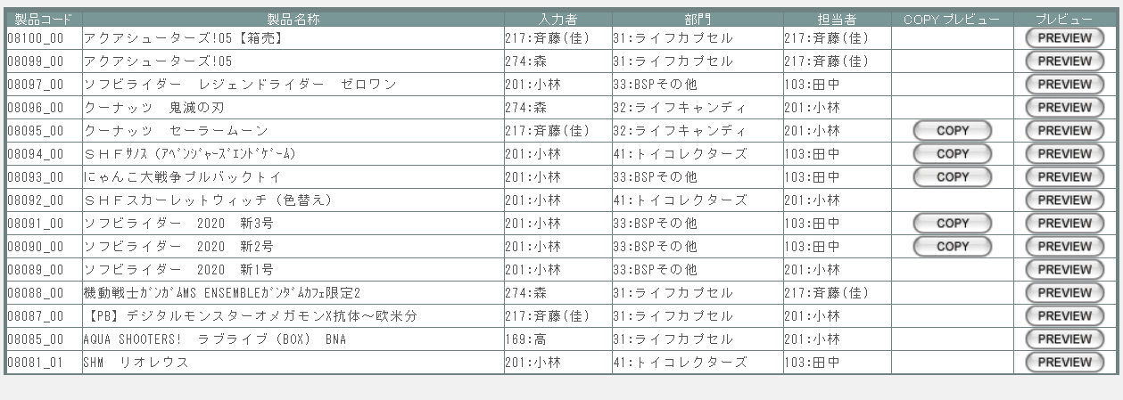

派生画面
1 | U-09-09 |  | 見積原価書プレビュー |  |  |  | 発注書のプレビューを表示する。ここから印刷が可能。この画面は前画面(U-09-08)とは別ウィンドウで表示する。

画面レイアウト

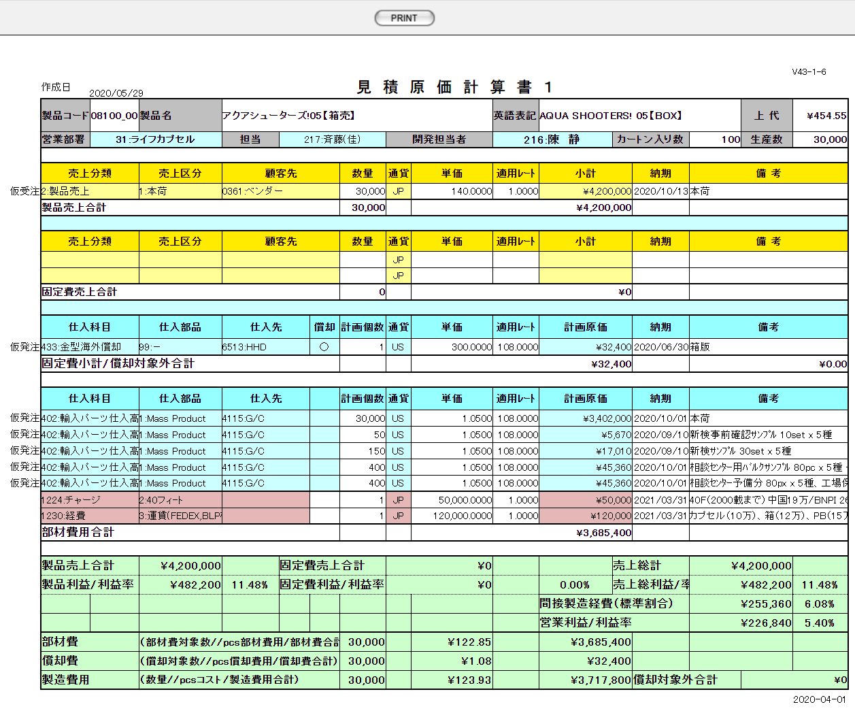

項目定義
No. | 名称 |  |  | 部品 |  |  | I/O | 必須 | 形式 |  | 桁数 | 下限 | 上限 | 初期値
1 | 製品コード |  |  | ラベル |  |  | O | - | xxxxx_rr |  | 5+2 | - | - | m_estimate.strproductcode + "_" + m_estimate.strrevisecode
2 | 製品名称 |  |  | ラベル |  |  | O | - | - |  | 3 | - | - | m_estimate.strproductname
3 | 入力者 |  |  | ラベル |  |  | O | - | code:name |  | - | - | - | m_estimate.lnginputusercodeからm_user.struserdisplaycodeとm_user.struserdisplaynameを取得
4 | 部門 |  |  | ラベル |  |  | O | - | code:name |  | 4 | - | - | m_estimate.strproductcode,m_estimate.strrevisecodeで取得したm_estimate.lnginchargegroupcodeに紐づくm_group.strgroupdisplaycodeとm_group.strgroupdisplayname
5 | 担当者 |  |  | ラベル |  |  | O | - | code:name |  | - | - | - | m_estimate.strproductcode,m_estimate.strrevisecodeで取得したm_product.lnginchargeusercodeに紐づくm_user.struserdisplaycodeとm_user.struserdisplayname
6 | COPY |  |  | ボタン |  |  | I | - | - |  | - | - | - | m_estimate.lngprintcount > 0の場合のみ画像を表示
7 | PREVIEW |  |  | ボタン |  |  | I | - | - |  | - | - | - | 固定値「PREVIEW」
8 | PRINT |  |  | ボタン |  |  | I | - | - |  | - | - | - | 固定値「PRINT」
項目定義
No. | 名称 |  |  | 部品 |  |  | I/O | 必須 | 形式 |  | 桁数 | 下限 | 上限 | 初期値
1 | 製品コード |  |  | ラベル |  |  | O | - | 半角数字 |  | 5 | - | - | m_estimate.strproductcode
3 | 製品名 |  |  | ラベル |  |  | O | - | - |  | - | - | - | m_estimate.strproductcodeからm_product.strproductnameを取得

4 | 入力者コード |  |  | ラベル |  |  | O | - | 半角数字 |  | 3 | - | - | m_estimate.lnginputusercodeからm_user.struserdisplaycodeを取得

5 | 入力者名 |  |  | ラベル |  |  | O | - | - |  | - | - | - | m_estimate.lnginputusercodeからm_user.struserdisplaynameを取得

6 | 営業部署コード |  |  | ラベル |  |  | O | - | 半角数字 |  | 2 | - | - | m_estimate.strproductcodeに紐づくm_product.lnginchargegroupcodeからm_group.strgroupdisplaycodeを取得

7 | 営業部署名 |  |  | ラベル |  |  | O | - | - |  | - | - | - | m_estimate.strproductcodeに紐づくm_product.lnginchargegroupcodeからm_group.strgroupdisplaynameを取得

8 | 開発担当者コード |  |  | ラベル |  |  | O | - | 半角数字 |  | 3 | - | - | m_estimate.strproductcodeに紐づくm_product.lnginchargeusercodeからm_user.struserdisplaycodeを取得

9 | 開発担当者名 |  |  | ラベル |  |  | O | - | - |  | - | - | - | m_estimate.strproductcodeに紐づくm_product.lnginchargeusercodeからm_user.struserdisplaynameを取得

10 | プレビュー |  |  | ボタン |  |  | I | - | - |  | - | - | - | 固定値「PREVIEW」

動作定義
No. | 項目 |  |  |  |  | 動作 |  |  |  | 処理
1 | PREVIEW |  |  |  |  | クリック |  |  |  | 処理定義「データ取得」
2 | COPY |  |  |  |  | クリック |  |  |  | 処理定義「データ取得」
3 | PRINT |  |  |  |  | クリック |  |  |  | プレビュー表示中の見積原価書を印刷、印刷回数(m_estimate.lngprintcount)を+1して更新する

処理定義
No. | 処理名 |  |  |  |  | 処理内容
1 | データ取得 |  |  |  |  | 1 | 押下されたPREVIEWボタンに該当画面上の発注書番号で取得したm_purchaseorder、t_purchaseorderdetailデータを見積原価書プレビュー画面(U-09-09)に表示し、別ウィンドウで開く 表示内容は「KID'Sシステム改修 画面設計書_分冊2.xlsxの【見積原価プレビュー】シート」参照。

納品書検索
画面定義
共通情報 |  |  | プロジェクト名 |  | 株式会社クワガタ様向け KID'S 受発注機能改修 |  |  |  |  |  |  |  |  | 作成者 |  | solcom
 |  |  | システム名 |  | Kuwagata Integrated Dealing System (KID'S) |  |  |  |  |  |  |  |  | 作成日付 |  | 2019-02-19
 |  |  | 工程名 |  | 基本設計 |  |  |  |  |  |  |  |  | バージョン |  | 0.6
 |  |  | ドキュメントID |  | KIDS0002 |  |  |  |  |  |  |  |  | 更新者 |  | solcom
 |  |  | ドキュメント名 |  | 基本設計 画面設計書 |  |  |  |  |  |  |  |  | 更新日付 |  | 2020-08-28
書誌情報 |  |  | 画面ID |  | U-09-10
 |  |  | 画面の名称 |  | 納品書検索
 |  |  | 概要 |  | 登録された納品書を検索する画面。本画面は元画面(「メインメニュー」U-00-03)と同ウィンドウで遷移する。

URL |  | sc/search2/index.php
画面レイアウト

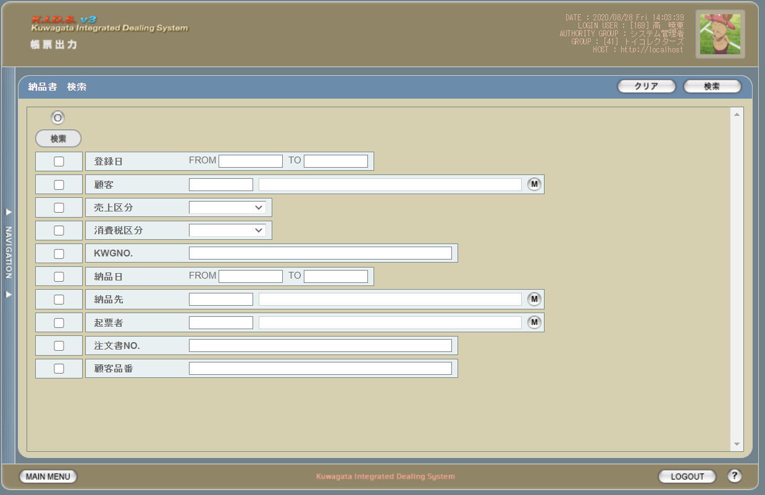

派生画面
1 | U-09-10-1 |  | 納品書検索（エラー） |  |  |  | 日付等、入力値のフォーマットに制限がある項目においてバリデーションエラーが発生した場合に通知する画面。この画面は前画面(U-09-10)上に表示するJavaScript制御のアラートボックスである。

画面レイアウト

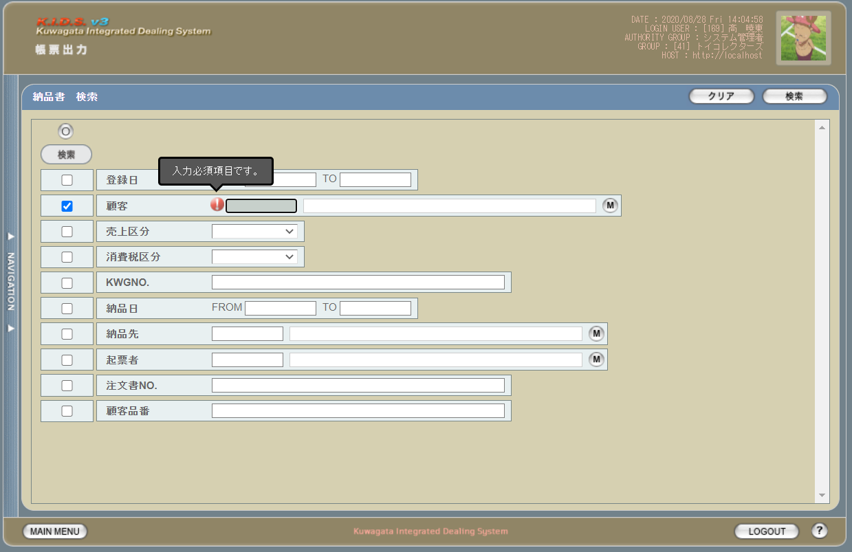

2 | U-09-10-2 |  | エラー画面 |  |  |  | 検索結果が多すぎる・DBアクセスエラー発生等、何らかの理由で検索が成功しなかったことを通知する画面。この画面は前画面(U-09-10)とは別ウィンドウで表示する。

画面レイアウト

項目定義
No. | 名称 |  |  | 部品 |  |  | I/O | 必須 | 形式 |  | 桁数 | 下限 | 上限 |  | 初期値
U-09-10 納品書検索
1 | クリア |  |  | ボタン |  |  | I | - | - |  | - | - | - |  | 固定値「クリア」
2 | 検索 |  |  | ボタン |  |  | I | - | - |  | - | - | - |  | 固定値「検索」
3 | 検索全条件切替 |  |  | ボタン |  |  | I | - | - |  | - | - | - |  | OFF
4 | 登録日（検索条件） |  |  | チェックボックス |  |  | I | - | - |  | - | - | - |  | OFF
5 | 顧客（検索条件） |  |  | チェックボックス |  |  | I | - | - |  | - | - | - |  | OFF
6 | 売上区分（検索条件） |  |  | チェックボックス |  |  | I | - | - |  | - | - | - |  | OFF
7 | 消費税区分（検索条件） |  |  | チェックボックス |  |  | I | - | - |  | - | - | - |  | OFF
8 | KWGNO.（検索条件） |  |  | チェックボックス |  |  | I | - | - |  | - | - | - |  | ON
9 | 納品日（検索条件） |  |  | チェックボックス |  |  | I | - | - |  | - | - | - |  | OFF
10 | 納品先（検索条件） |  |  | チェックボックス |  |  | I | - | - |  | - | - | - |  | OFF
11 | 起票者（検索条件） |  |  | チェックボックス |  |  | I | - | - |  | - | - | - |  | OFF
12 | 注文書NO.（検索条件） |  |  | チェックボックス |  |  | I | - | - |  | - | - | - |  | OFF
13 | 顧客品番（検索条件） |  |  | チェックボックス |  |  | I | - | - |  | - | - | - |  | OFF
14 | 登録日FROM |  |  | テキストボックス |  |  | I | △ ※1 | yyyy/mm/dd |  | 4+2+2 | - | - |  | -
15 | 登録日TO |  |  | テキストボックス |  |  | I | △ ※1 | yyyy/mm/dd |  | 4+2+2 | - | - |  | -
16 | 顧客コード |  |  | テキストボックス |  |  | I | △ ※2 | 半角数字 |  | 4 | - | - |  | m_companyからstrcompanydisplaycodeを取得
17 | 顧客名 |  |  | テキストボックス |  |  | O | △ ※2 | 直接入力不可 |  | - | - | - |  | m_companyからstrcompanydisplaynameを取得
18 | 顧客マスタ検索 |  |  | ボタン |  |  | I | - | - |  | - | - | - |  | -
19 | 売上区分 |  |  | プルダウン |  |  | I | △ ※2 | - |  | - | - | - |  | m_salesclassからstrsalesclassnameを取得
20 | 消費税区分 |  |  | プルダウン |  |  | I | △ ※2 | - |  | - | - | - |  | m_taxclassからstrtaxclassnameを取得
21 | KWGNO. |  |  | テキストボックス |  |  | I | - | 複数指定可※4 |  | - | - | - |  | -
22 | 納品日FROM |  |  | テキストボックス |  |  | I | △ ※3 | yyyy/mm/dd |  | 4+2+2 | - | - |  | -
23 | 納品日TO |  |  | テキストボックス |  |  | I | △ ※3 | yyyy/mm/dd |  | 4+2+2 | - | - |  | -
24 | 納品先コード |  |  | テキストボックス |  |  | I | △ ※2 | 半角数字 |  | 4 | - | - |  | m_companyからstrcompanydisplaycodeを取得
25 | 納品先名 |  |  | テキストボックス |  |  | O | △ ※2 | 直接入力不可 |  | - | - | - |  | m_companyからstrcompanydisplaynameを取得
26 | 納品先マスタ検索 |  |  | ボタン |  |  | I | - | - |  | - | - | - |  | -
27 | 起票者コード |  |  | テキストボックス |  |  | I | △ ※2 | 半角英数字 |  | 3 | - | - |  | m_userからstruserdisplaycodeを取得
28 | 起票者名 |  |  | テキストボックス |  |  | O | △ ※2 | 直接入力不可 |  | - | - | - |  | m_userからstruserdisplaynameを取得
29 | 入力者マスタ検索 |  |  | ボタン |  |  | I | - | - |  | - | - | - |  | -
30 | 注文書NO. |  |  | テキストボックス |  |  | I | △ ※2 | 複数指定可※4 |  | - | - | - |  | -
31 | 顧客品番 |  |  | テキストボックス |  |  | O | △ ※2 | 複数指定可※4 |  | - | - | - |  | -
U-09-10-2
32 | 閉じる |  |  | ボタン |  |  | I | - | - |  | - | - | - |  | 固定値「閉じる」
 | ※1 | 登録日の検索条件チェックがONの場合、登録日FROMと登録日TOのどちらかは必須
 | ※2 | 該当項目の検索条件チェックがONの場合必須
 | ※3 | 納期の検索条件チェックがONの場合、納期FROMと納期TOのどちらかは必須
 | ※4 | 機能設計書の「複数指定について」を参照

動作定義
No. | 項目 |  |  |  |  | 動作 |  |  |  | 処理
1 | 検索全条件切替 |  |  |  |  | クリック |  |  |  | 全項目切替
2 | 顧客ボタン |  |  |  |  | クリック |  |  |  | 顧客検索画面（C-00-05）を表示。選択された顧客のコード、名称をテキストボックスに反映する。
3 | 起票者ボタン |  |  |  |  | クリック |  |  |  | 入力者検索画面(C-00-04)をポップアップ表示。選択されたユーザ表示用コード、ユーザ表示名称をテキストボックスに反映する。
4 | 納品先ボタン |  |  |  |  | クリック |  |  |  | 納品先検索画面(C-00-08)をポップアップ表示。選択された会社表示コード、会社表示名称をテキストボックスに反映する。
5 | 検索ボタン |  |  |  |  | クリック |  |  |  | 処置定義「検索」を参照
6 | クリアボタン |  |  |  |  | クリック |  |  |  | 画面上のテキストボックスの値をすべてクリアする。
7 | 閉じるボタン |  |  |  |  | クリック |  |  |  | 当画面を閉じる

処理定義
No. | 処理名 |  |  |  |  | 処理内容
1 | バリデーションチェック |  |  |  |  | 1 | 検索条件チェックがONの項目が未入力の場合(※1)、下記のエラーメッセージNo.1をセットする
 |  |  |  |  |  | 2 | 登録日FROM・登録日TO・納期FROM・納期TOのいずれか1件以上が正規表現「/(19[0-9]{2}|2[0-9]{3})\/(0[1-9]|1[0-2])\/([0-2][0-9]|3[0-1])/」に一致しない場合、下記のエラーメッセージNo.2をセットする

 |  |  |  |  |  | 3 | 登録日FROM・登録日TO・納期FROM・納期TOのいずれか1件以上が存在しない日付(2/31等)の場合、下記のエラーメッセージNo.2をセットする

 |  |  |  |  |  | 4 | 登録日FROMが登録日TOよりも未来の日付である場合、または納期FROMが納期TOよりも未来の日付である場合、下記のエラーメッセージNo.3をセットする

 |  |  |  |  |  | 5 | 登録日FROMが現在の日付よりも未来である場合、下記のエラーメッセージNo.4をセットする
 |  |  |  |  |  | 6 | エラーメッセージがセットされている場合、納品書検索エラー画面(U-09-10-1)を開く
2 | 納品書検索 |  |  |  |  | 1 | 検索チェックボックスがonになっている項目とその値を条件に、以下のデータを取得する。 ・m_slip ・m_slipに紐づくt_slipdetail
 |  |  |  |  |  | 2 | KWGNO.・注文書No.・顧客品番が複数指定もしくは範囲指定された場合はOR、BETWEEN等を使用して対応する。
 |  |  |  |  |  | 3 | DBアクセスエラー等何らかの理由で検索処理に失敗した場合、下記のエラーメッセージNo.5をセットする
 |  |  |  |  |  | 4 | 検索結果件数が1000件を超える場合、下記のエラーメッセージNo.6をセットする
 |  |  |  |  |  | 5 | エラーメッセージがセットされている場合、エラー画面(U-09-10-2)を別ウィンドウで開く
 | ※1 | 登録日・納期の検索条件チェックがONの場合、FROMかTOのどちらかが入力してあれば可。
エラーメッセージ
No. | エラー内容 |  |  |  |  |  |  |  |  | エラーメッセージ ※
1 | バリデーションチェックNo.1でエラーが発生した場合 |  |  |  |  |  |  |  |  | 〇〇が入力されていません
2 | バリデーションチェックNo.2でエラーが発生した場合 |  |  |  |  |  |  |  |  | 〇〇に存在しない日付が指定されました
3 | バリデーションチェックNo.3でエラーが発生した場合 |  |  |  |  |  |  |  |  | 〇〇FROMに〇〇TOより未来の日付が指定されました
4 | バリデーションチェックNo.4でエラーが発生した場合 |  |  |  |  |  |  |  |  | 登録日FROMに未来の日付が指定されました
5 | 納品書検索実行中にDBアクセスエラー等が発生した場合 |  |  |  |  |  |  |  |  | 納品書データの検索に失敗しました
6 | 納品書検索結果件数が1000件を超える場合 |  |  |  |  |  |  |  |  | 検索結果が多いため条件を絞り込んでください 1000
 | ※ | 「〇〇」にはエラーが発生した箇所(「登録日FROM」等)が入る

納品伝票一覧
画面定義
共通情報 |  | プロジェクト名 |  |  | 株式会社クワガタ様向け KID'S 受発注機能改修 |  |  |  |  |  |  |  |  | 作成者 | solcom
 |  | システム名 |  |  | Kuwagata Integrated Dealing System (KID'S) |  |  |  |  |  |  |  |  | 作成日付 | 2019-02-19
 |  | 工程名 |  |  | 基本設計 |  |  |  |  |  |  |  |  | バージョン | 0.6
 |  | ドキュメントID |  |  | KIDS0002 |  |  |  |  |  |  |  |  | 更新者
 |  | ドキュメント名 |  |  | 基本設計 画面設計書 |  |  |  |  |  |  |  |  | 更新日付
書誌情報 |  | 画面ID |  |  | U-09-10
 |  | 画面の名称 |  |  | 納品伝票一覧
 |  | 概要 |  |  | 新規追加画面。納品伝票の検索結果一覧を表示する画面。この画面は前画面(「納品伝票検索」U-09-09)とは別ウィンドウで表示する。

画面レイアウト

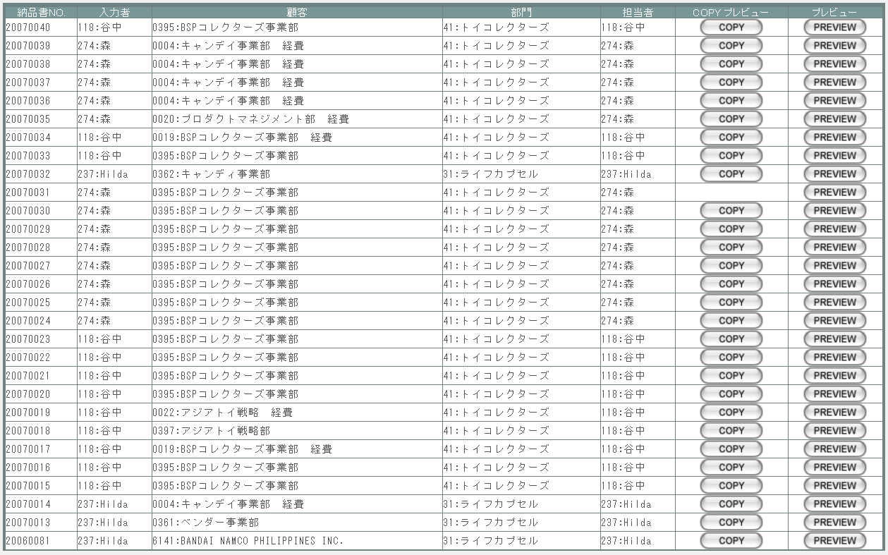

派生画面
1 | U-09-10-1 | 納品伝票プレビュー |  |  |  | 納品伝票のプレビュー(※)を表示する。ここから印刷が可能。この画面は前画面(U-09-10)とは別ウィンドウで表示する。

画面レイアウト

 |  |  |  |  |  | (1)専用帳票の場合
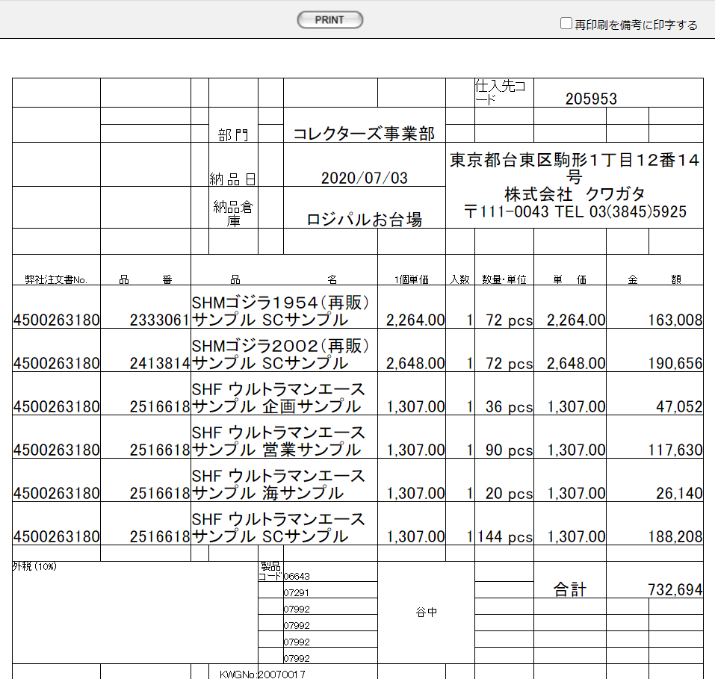

 |  |  |  |  |  | (2)市販帳票の場合

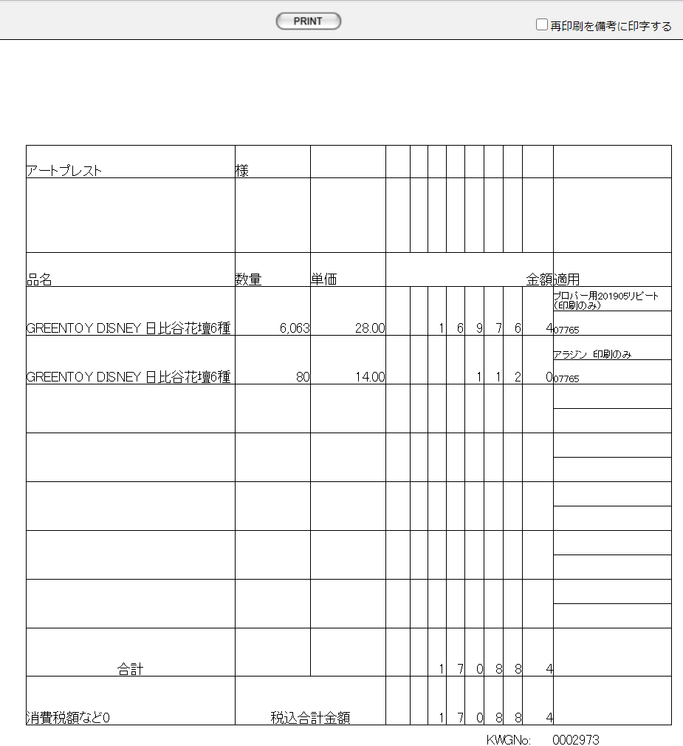

 |  |  |  |  |  | (3)DEBIT NOTEの場合
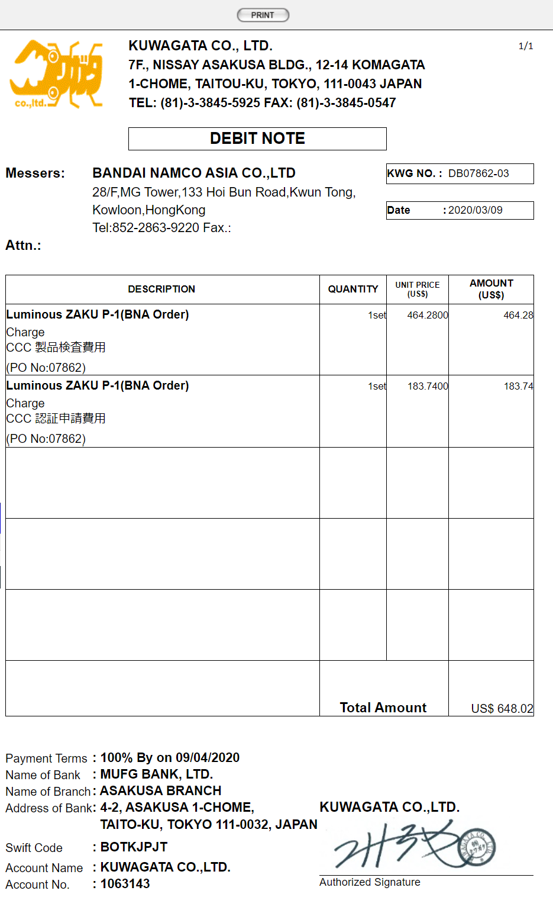

 |  | ※ | 納品伝票は顧客により3種類を使い分ける。本書ではバンダイグループ以外の国内企業に使用する汎用タイプの納品伝票を記載している。
 |  |  | バンダイグループ専用の納品伝票については、『KID'Sシステム改修 画面設計書_分冊4.xlsx』のシート「納品伝票発行」を参照。
 |  |  | もう1種類のDEBIT NOTEは海外企業向けとなるが、現時点ではまだ使用されていない。

項目定義
No. | 名称 |  |  | 部品 |  |  | I/O | 必須 | 形式 |  | 桁数 | 下限 | 上限 | 初期値
1 | 納品書No. |  |  | ラベル |  |  | O | - | - |  | 8+2 | - | - | m_slip.strslipcode
2 | 入力者 |  |  | ラベル |  |  | O | - | code:name |  | 3 | - | - | m_slip.lnginsertusercodeからm_user.struserdisplaycodeとm_user.struserdisplaynameを取得
3 | 顧客 |  |  | ラベル |  |  | O | - | code:name |  | 4 | - | - | m_slip.lngcustomercodeからm_company.strcompanydisplaycodeとm_company.strcompanydisplaynameを取得
4 | 部門 |  |  | ラベル |  |  | O | - | code:name |  | 2 | - | - | m_slip.lngusercodeに紐づくm_group.m_purchaseorder.lnggroupcodeでm_group.strgroupdisplaycodeとm_group.strgroupdisplaynameを取得
5 | 担当者 |  |  | ラベル |  |  | O | - | code:name |  | 3 | - | - | m_slip.lngusercodeで取得したm_grouprelation.lnggroupcodeに紐づくm_group.strgroupdisplaycodeとm_group.strgroupdisplayname
6 | COPY |  |  | ボタン |  |  | I | - | - |  | - | - | - | m_slip.lngprintcount > 0の場合のみ画像を表示
7 | PREVIEW |  |  | ボタン |  |  | I | - | - |  | - | - | - | 固定値「PREVIEW」
8 | PRINT |  |  | ボタン |  |  | I | - | - |  | - | - | - | 固定値「PRINT」
9 | 再印刷を備考に印字する |  |  | チェックボックス |  |  | I | - | - |  | - | - | - | OFF

動作定義
No. | 項目 |  |  |  |  | 動作 |  |  |  | 処理
1 | PREVIEW |  |  |  |  | クリック |  |  |  | 処理定義「データ取得」
2 | COPY |  |  |  |  | クリック |  |  |  | 処理定義「データ取得」、プレビュー中に赤で文字列「COPY」をオーバーレイ表示する。
3 | PRINT |  |  |  |  | クリック |  |  |  | プレビュー表示中の発注書を印刷、印刷回数(m_slip.lngprintcount)を+1して更新する

4 | 再印刷を備考に印字する |  |  |  |  | クリック |  |  |  | 当画面の備考欄の直下に”印刷”を表示する

処理定義
No. | 処理名 |  |  |  |  | 処理内容
1 | データ取得 |  |  |  |  | 1 | 押下されたPREVIEWボタンに該当画面上の納品伝票番号で取得したm_slip、t_slipdetailデータを発注書プレビュー画面(U-09-12)に表示し、別ウィンドウで開く 表示内容は「KID'Sシステム改修 画面設計書_分冊4.xlsxの【納品書・DB項目対比表】シート」参照。

請求書検索
画面定義
共通情報 |  |  | プロジェクト名 |  | 株式会社クワガタ様向け KID'S 受発注機能改修 |  |  |  |  |  |  |  |  |  | 作成者 | solcom
 |  |  | システム名 |  | Kuwagata Integrated Dealing System (KID'S) |  |  |  |  |  |  |  |  |  | 作成日付 | 2019-02-19
 |  |  | 工程名 |  | 基本設計 |  |  |  |  |  |  |  |  |  | バージョン | 0.6
 |  |  | ドキュメントID |  | KIDS0002 |  |  |  |  |  |  |  |  |  | 更新者
 |  |  | ドキュメント名 |  | 基本設計 画面設計書 |  |  |  |  |  |  |  |  |  | 更新日付
書誌情報 |  |  | 画面ID |  | U-09-13
 |  |  | 画面の名称 |  | 請求書検索
 |  |  | 概要 |  | 新規追加画面。帳票出力のため、納品データの検索を行う画面。本画面は元画面(「帳票出力メニュー」U-09-00)と同ウィンドウで遷移する。

画面レイアウト

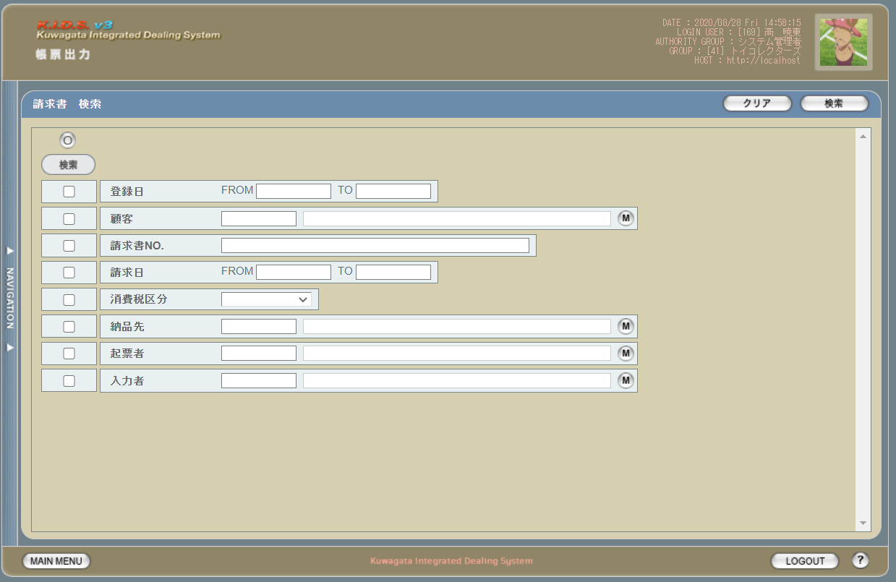

派生画面
1 | U-09-13-1 |  | 請求書検索（エラー） |  |  |  |  | 日付等、入力値のフォーマットに制限がある項目においてバリデーションエラーが発生した場合に通知する画面。この画面は前画面(U-09-13)上に表示するJavaScript制御のアラートボックスである。

画面レイアウト

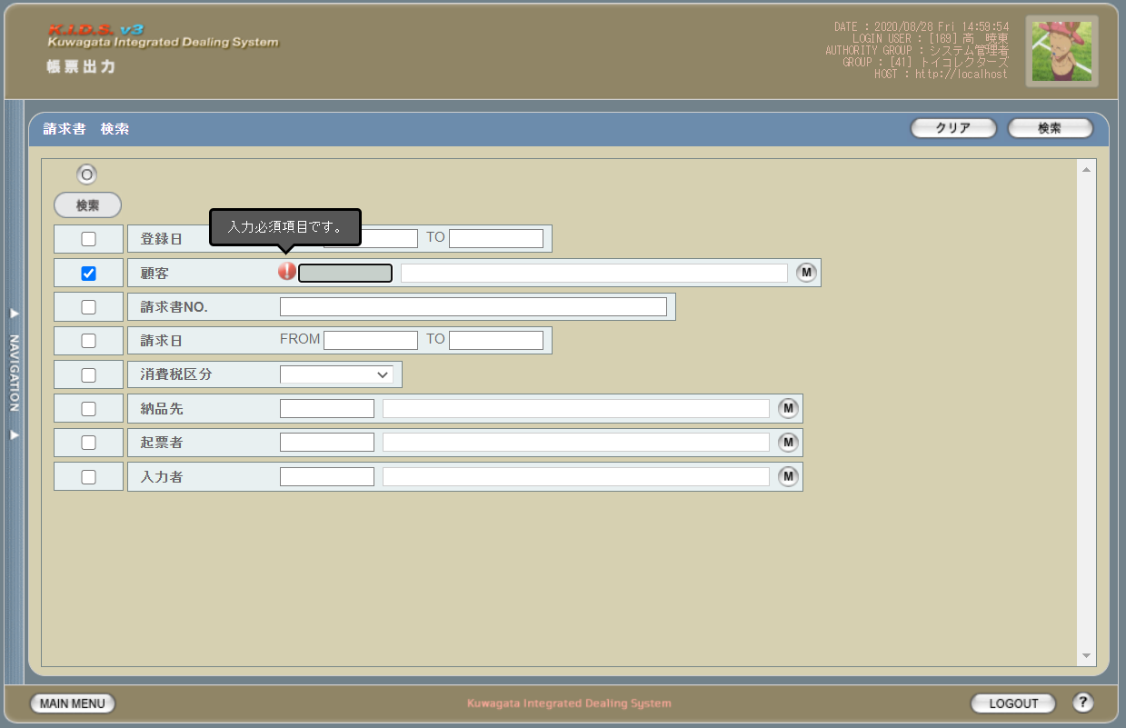

2 | U-09-13-2 |  | エラー画面 |  |  |  |  | 検索結果が多すぎる・DBアクセスエラー発生等、何らかの理由で検索が成功しなかったことを通知する画面。この画面は前画面(U-09-13)とは別ウィンドウで表示する。

画面レイアウト

項目定義
No. | 名称 |  |  | 部品 |  |  |  | I/O | 必須 | 形式 |  | 桁数 | 下限 | 上限 | 初期値
U-09-13 請求書検索
1 | クリア |  |  | ボタン |  |  |  | I | - | - |  | - | - | - | 固定値「クリア」
2 | 検索 |  |  | ボタン |  |  |  | I | - | - |  | - | - | - | 固定値「検索」
3 | 検索全条件切替 |  |  | ボタン |  |  |  | I | - | - |  | - | - | - | OFF
4 | 登録日（検索条件） |  |  | チェックボックス |  |  |  | I | - | - |  | - | - | - | OFF
5 | 顧客（検索条件） |  |  | チェックボックス |  |  |  | I | - | - |  | - | - | - | OFF
6 | 請求書NO.（検索条件） |  |  | チェックボックス |  |  |  | I | - | - |  | - | - | - | OFF
7 | 請求日（検索条件） |  |  | チェックボックス |  |  |  | I | - | - |  | - | - | - | OFF
8 | 消費税区分（検索条件） |  |  | チェックボックス |  |  |  | I | - | - |  | - | - | - | OFF
9 | 起票者（検索条件） |  |  | チェックボックス |  |  |  | I | - | - |  | - | - | - | OFF
10 | 入力者（検索項目） |  |  | チェックボックス |  |  |  | I | - | - |  | - | - | - | OFF
11 | 登録日FROM |  |  | テキストボックス |  |  |  | I | △ ※1 | yyyy/mm/dd |  | 4+2+2 | - | - | -
12 | 登録日TO |  |  | テキストボックス |  |  |  | I | △ ※1 | yyyy/mm/dd |  | 4+2+2 | - | - | -
13 | 顧客コード |  |  | テキストボックス |  |  |  | I | △ ※2 | 半角英数字 |  | 4 | - | - | m_companyからstrcompanydisplaycodeを取得
14 | 顧客名 |  |  | テキストボックス |  |  |  | I | △ ※2 | 直接入力不可 |  | - | - | - | m_companyからstrcompanydisplaynameを取得
15 | 顧客検索ボタン |  |  | ボタン |  |  |  | I | - | - |  | - | - | - | ボタン画像
16 | 請求日FORM |  |  | テキストボックス |  |  |  | I | - | yyyy/mm/dd 直接入力不可 |  | 4+2+2 | - | - | -
17 | 請求日TO |  |  | テキストボックス |  |  |  | I | - | yyyy/mm/dd 直接入力不可 |  | 4+2+2 | - | - | -
18 | 消費税区分 |  |  | プルダウン |  |  |  | I | △ ※2 | 選択肢： m_taxclass.strtaxclassname |  | - | - | -

19 | 納品先コード |  |  | テキストボックス |  |  |  | I | △ ※2 | 半角数字 |  | 4 | - | - | m_companyからstrcompanydisplaycodeを取得
20 | 納品先名 |  |  | テキストボックス |  |  |  | O | △ ※2 | 直接入力不可 |  | - | - | - | m_companyからstrcompanydisplaynameを取得
21 | 納品先マスタ検索 |  |  | ボタン |  |  |  | I | - | - |  | - | - | - | -
22 | 起票者コード |  |  | テキストボックス |  |  |  | I | △ ※2 | 半角英数字 |  | 3 | - | - | m_userからstruserdisplaycodeを取得
23 | 起票者名 |  |  | テキストボックス |  |  |  | O | △ ※2 | 直接入力不可 |  | - | - | - | m_userからstruserdisplaynameを取得
24 | 入力者マスタ検索 |  |  | ボタン |  |  |  | I | - | - |  | - | - | - | -
25 | 入力者コード |  |  | テキストボックス |  |  |  | I | △ ※2 | 半角英数字 |  | 3 | - | - | m_userからstruserdisplaycodeを取得
26 | 入力者名 |  |  | テキストボックス |  |  |  | O | △ ※2 | 直接入力不可 |  | - | - | - | m_userからstruserdisplaynameを取得
27 | 入力者マスタ検索 |  |  | ボタン |  |  |  | I | - | - |  | - | - | - | -
U-09-13-2
28 | 閉じる |  |  | ボタン |  |  |  | I | - | - |  | - | - | - | 固定値「閉じる」
 | ※1 | 登録日の検索条件チェックがONの場合、登録日FROMと登録日TOのどちらかは必須
 | ※2 | 該当項目の検索条件チェックがONの場合必須
 | ※3 | 請求日の検索条件チェックがONの場合、請求日FROMと請求日TOのどちらかは必須
 | ※4 | 機能設計書の「複数指定について」を参照

動作定義
No. | 項目 |  |  |  |  | 動作 |  |  |  |  | 処理
1 | 検索全条件切替 |  |  |  |  | クリック |  |  |  |  | 全項目切替
2 | 顧客マスタ検索ボタン |  |  |  |  | クリック |  |  |  |  | 顧客検索画面（C-00-05）を表示。選択された顧客のコード、名称をテキストボックスに反映する。
3 | 納品先マスタ検索ボタン |  |  |  |  | クリック |  |  |  |  | 納品先検索画面(C-00-08)をポップアップ表示。選択された会社表示コード、会社表示名称をテキストボックスに反映する。
4 | 入力者マスタ検索ボタン |  |  |  |  | クリック |  |  |  |  | 入力者検索画面(C-00-04)をポップアップ表示。選択されたユーザ表示用コード、ユーザ表示名称をテキストボックスに反映する。
5 | 検索ボタン |  |  |  |  | クリック |  |  |  |  | 処置定義「検索」を参照
6 | クリアボタン |  |  |  |  | クリック |  |  |  |  | 画面上のテキストボックスの値をすべてクリアする。
7 | 閉じるボタン |  |  |  |  | クリック |  |  |  |  | 当画面を閉じる

処理定義
No. | 処理名 |  |  |  |  |  | 処理内容
1 | バリデーションチェック |  |  |  |  | 1 | 検索条件チェックがONの項目が未入力の場合(※1)、下記のエラーメッセージNo.1をセットする
 |  |  |  |  |  | 2 | 登録日FROM・登録日TO・請求日FROM・請求日TOのいずれか1件以上が正規表現「^\d{4}\/\d{1,2}\/\d{1,2}$」に一致しない場合、下記のエラーメッセージNo.2をセットする

 |  |  |  |  |  | 3 | 登録日FROM・登録日TO・請求日FROM・請求日TOのいずれか1件以上が存在しない日付(2/31等)の場合、下記のエラーメッセージNo.3をセットする

 |  |  |  |  |  | 4 | 登録日FROMが登録日TOよりも未来の日付である場合、または請求日FROMが請求日TOよりも未来の日付である場合、下記のエラーメッセージNo.4をセットする

 |  |  |  |  |  | 5 | 登録日FROMが現在の日付よりも未来である場合、下記のエラーメッセージNo.5をセットする
 |  |  |  |  |  | 6 | エラーメッセージがセットされている場合、エラーダイアログ(U-09-13-1)を表示する
2 | 納品書検索 |  |  |  |  | 1 | 検索チェックボックスがonになっている項目とその値を条件に、以下のデータを取得する。 ・m_invoice ・m_invoiceに紐づくt_invoicedetail
 |  |  |  |  |  | 2 | 請求書NO.が複数指定もしくは範囲指定された場合はOR、BETWEEN等を使用して対応する。
 |  |  |  |  |  | 3 | DBアクセスエラー等何らかの理由で検索処理に失敗した場合、下記のエラーメッセージNo.5をセットする
 |  |  |  |  |  | 4 | 検索結果件数が1000件を超える場合、下記のエラーメッセージNo.6をセットする
 |  |  |  |  |  | 5 | エラーメッセージがセットされている場合、エラー画面(U-09-13-2)を別ウィンドウで開く
 | ※1 | 登録日・請求日の検索条件チェックがONの場合、FROMかTOのどちらかが入力してあれば可。

エラーメッセージ
No. | エラー内容 |  |  |  |  |  |  |  |  |  | エラーメッセージ ※
1 | バリデーションチェックNo.1でエラー発生 |  |  |  |  |  |  |  |  |  | 〇〇が入力されていません
2 | バリデーションチェックNo.2でエラー発生 |  |  |  |  |  |  |  |  |  | 〇〇の年月日を正しく指定してください
3 | バリデーションチェックNo.3でエラー発生 |  |  |  |  |  |  |  |  |  | 〇〇に存在しない日付が指定されました
4 | バリデーションチェックNo.4でエラー発生 |  |  |  |  |  |  |  |  |  | 〇〇FROMに〇〇TOより未来の日付が指定されました
5 | バリデーションチェックNo.5でエラー発生 |  |  |  |  |  |  |  |  |  | 登録日FROMに未来の日付が指定されました
6 | 検索処理に失敗した場合 |  |  |  |  |  |  |  |  |  | 請求書データの検索に失敗しました
7 | 検索結果件数が1000件を超える場合 |  |  |  |  |  |  |  |  |  | 検索結果が多いため条件を絞り込んでください 1000
 | ※ | 「〇〇」にはエラーが発生した箇所(「登録日FROM」等)が入る

請求書一覧
画面定義
共通情報 |  | プロジェクト名 |  | 株式会社クワガタ様向け KID'S 受発注機能改修 |  |  |  |  |  |  |  |  | 作成者 | solcom
 |  | システム名 |  | Kuwagata Integrated Dealing System (KID'S) |  |  |  |  |  |  |  |  | 作成日付 | 2019-02-19
 |  | 工程名 |  | 基本設計 |  |  |  |  |  |  |  |  | バージョン | 0.6
 |  | ドキュメントID |  | KIDS0002 |  |  |  |  |  |  |  |  | 更新者
 |  | ドキュメント名 |  | 基本設計 画面設計書 |  |  |  |  |  |  |  |  | 更新日付
書誌情報 |  | 画面ID |  | U-09-14
 |  | 画面の名称 |  | 請求書一覧
 |  | 概要 |  | 新規追加画面。請求書の検索結果一覧を表示する画面。この画面は前画面(「請求書検索」U-09-11)とは別ウィンドウで表示する。

画面レイアウト

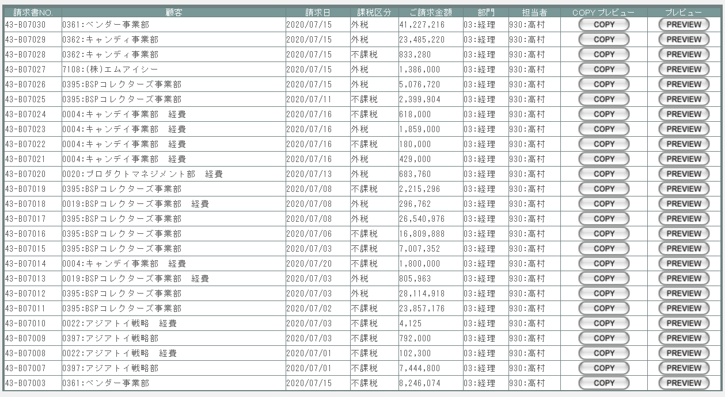

派生画面
1 | U-09-15 | 請求書プレビュー画面 |  |  |  | 請求書のプレビューを表示する。ここから印刷が可能。この画面は前画面(U-09-13)とは別ウィンドウで表示する。
画面レイアウト

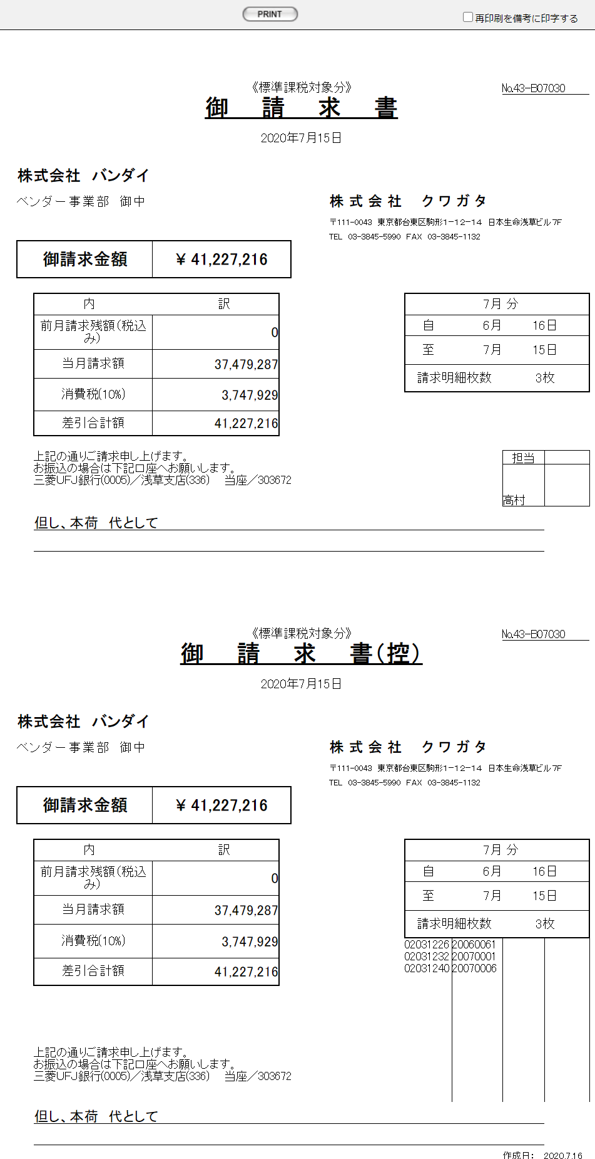

項目定義
No. | 名称 |  | 部品 |  |  | I/O | 必須 | 形式 |  | 桁数 | 下限 | 上限 | 初期値
1 | 請求書ＮＯ. |  | ラベル |  |  | O | - | - |  | - | - | - | m_invoice.strinvoicecode
2 | 顧客 |  | ラベル |  |  | O | - | - |  | - | - | - | m_invoice.lngcustomercodeからm_company.strcompanydisplaycodeとm_company.strcompanydisplaynameを取得
3 | 請求日 |  | ラベル |  |  | O | - | - |  | - | - | - | m_invoice.dtminvoicedate
4 | 課税区分 |  | ラベル |  |  | O | - | - |  | - | - | - | m_invoice.strtaxclassname
5 | 御請求金額 |  | ラベル |  |  | O | - | - |  | - | - | - | m_invoice.curthismonthamount
6 | 部門 |  | ラベル |  |  | O | - | - |  | - | - | - | m_invoice.lngusercodeに紐づくm_group.lnggroupcodeでm_group.strgroupdisplaycodeとm_group.strgroupdisplaynameを取得

7 | 担当者 |  | ラベル |  |  | O | - | - |  | - | - | - | m_invoice.lngusercodeに紐づくm_user.struserdisplaycodeとm_user.struserdisplaynameを取得

8 | COPY |  | ボタン |  |  | I | - | - |  | - | - | - | 固定値「COPY」
9 | PREVIEW |  | ボタン |  |  | I | - | - |  | - | - | - | 固定値「PREVIEW」
10 | PRINT |  | ボタン |  |  | I | - | - |  | - | - | - | 固定値「PRINT」
11 | 再印刷を備考に印字する |  | チェックボックス |  |  | I | - | - |  | - | - | - | OFF

動作定義
No. | 項目 |  |  |  | 動作 |  |  |  | 処理
1 | PREVIEW |  |  |  | クリック |  |  |  | 処理定義「データ取得」
2 | COPY |  |  |  | クリック |  |  |  | 処理定義「データ取得」、プレビュー中に赤で文字列「COPY」をオーバーレイ表示する。
3 | PRINT |  |  |  | クリック |  |  |  | プレビュー表示中の請求書を印刷、印刷回数(m_invoice.lngprintcount)を+1して更新する

4 | 再印刷を備考に印字する |  |  |  | クリック |  |  |  | 当画面の備考欄の直下に”印刷”を表示する

処理定義
No. | 処理名 |  |  |  | 処理内容
1 | データ取得 |  |  |  | 1 | 押下されたPREVIEWボタンに該当画面上の納品伝票番号で取得したm_invoice、t_invoicedetailデータを発注書プレビュー画面(U-09-15)に表示し、別ウィンドウで開く 表示内容は「KID'Sシステム改修 画面設計書_分冊4.xlsxの【請求書・DB項目対比表】シート」参照。

帳票・DB項目対比表(発注書)
・発注書

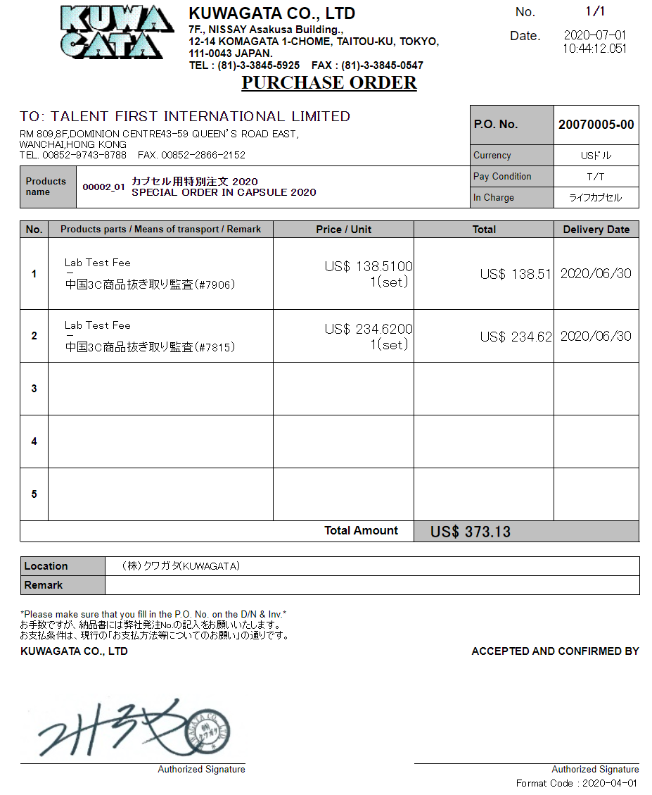
1
2

3

4
12
5
6
7
13
10
14

8
9
11
15

16
17
19
20

18
21
22
23
24
25

31
26
27

28

29

30

 | 1 | 現在枚数 |  | ※1
 | 2 | 総枚数 |  | ※2
 | 3 | 作成日 |  | m_purchaseorder.dtminsertdate
 | 4 | 仕入先社名 |  | m_purchaseorder.strcustomername
 | 5 | 仕入先住所 |  | m_purchaseorder.strcustomercompanyaddress
 | 6 | 仕入先TEL番号 |  | m_purchaseorder.strcustomercompanytel
 | 7 | 仕入先FAX番号 |  | m_purchaseorder.strcustomercompanyfax
 | 8 | 製品コード |  | m_purchaseorder.strproductcode
 | 9 | 再販コード |  | m_purchaseorder.strrevisecode
 | 10 | 製品名 |  | m_purchaseorder.strproductname
 | 11 | 製品名（英語） |  | m_purchaseorder.strproductenglishname
 | 12 | 発注書ＮＯ. |  | m_purchaseorder.strordercode
 | 13 | 通貨名 |  | m_purchaseorder.strmonetaryunitname
 | 14 | 支払条件 |  | m_purchaseorder.strpayconditionname
 | 15 | 営業部署名 |  | m_purchaseorder.strgroupname
 | 16 | 仕入部品名 |  | t_purchaseorderdetail.strstockitemname
 | 17 | 運搬方法 |  | t_purchaseorderdetail.strdeliverymethodname
 | 18 | 明細備考 |  | t_purchaseorderdetail.strnote
 | 19 | 通貨記号 |  | t_purchaseorderdetail.strmonetaryunitsign
 | 20 | 単価 |  | t_purchaseorderdetail.curproductprice
 | 21 | 数量 |  | t_purchaseorderdetail.lngproductquantity
 | 22 | 単位 |  | t_purchaseorderdetail.strproductunitname
 | 23 | 通貨記号 |  | t_purchaseorderdetail.strmonetaryunitsign
 | 24 | 小計 |  | t_purchaseorderdetail.cursubtotalprice
 | 25 | 納期 |  | t_purchaseorderdetail.dtmdeliverydate
 | 26 | 通貨記号 |  | t_purchaseorderdetail.strmonetaryunitsign
 | 27 | 合計金額 |  | m_purchaseorder.curtotalprice ※3
 | 28 | 納品場所名 |  | m_purchaseorder.strdeliveryplacename
 | 29 | 備考 |  | m_purchaseorder.strnote
 | 30 | 署名画像ファイル名 |  | '/img/signature/' . m_purchaseorder.txtsignaturefilename
 | 31 | Total Amount |  | Total Amount ※3
 |  | ※1 | 1から開始、印刷する明細行5行ごとに+1
 |  | ※2 | ceil(発注書明細件数/5)
 |  | ※3 | 印刷する発注書の総枚数が2枚以上の場合、最後の1枚のみに印刷する

